Thống kê dữ liệu hệ thống
Project Name | THIẾT KẾ VÀ PHÁT TRIỂN WEBSITE MẠNG XÃ HỘI DU LỊCH KHÁM PHÁ MIỀN TRUNG TÍCH HỢP AI VÀ CHECK-IN/CHECK-OUT ĐIỆN TỬ
Module Code | Thống kê dữ liệu hệ thống
 | Hoàn thành | Lỗi | Chưa kiểm tra | Bị chặn | Tổng lần kiểm tra
Round 1 | 12 | 4 | 0 | 0 | 16
Round 2 | 14 | 2 | 0 | 0 | 16
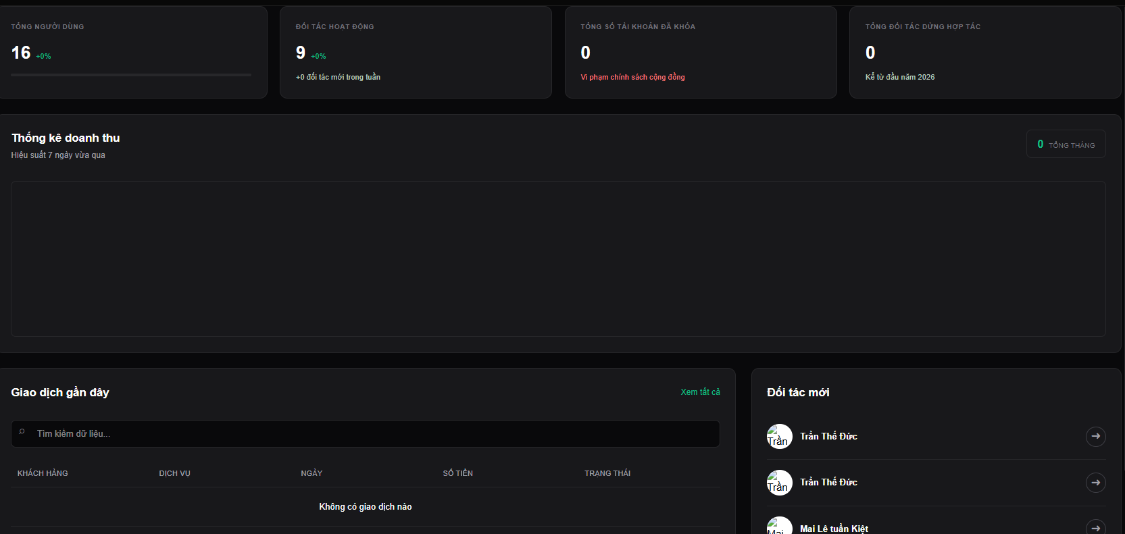

Test Case ID | Mô tả | Quy trình | Điều kiện tiên quyết | Kết quả mong đợi | Kết quả thực tế | Kết quả |  |  | Kết quả |  |  | Chú thích
 |  |  |  |  |  | Vòng 1 |  |  | Vòng 2
 |  |  |  |  |  | Trạng thái | Ngày kiểm tra | Người kiểm tra | Trạng thái | Ngày kiểm tra | Người kiểm tra
GUI_SHOW Thống kế dữ liệu hệ thống
GUI-TK01 | [Card] Tổng người dùng |  |  | -Text color : white -Status : enable |  | Passed | 18/4/2026 | Tiến | Passed | 20/4/2026 | Đức
GUI-TK02 | [Card] Đối tác hoạt động |  |  | -Text color : white -Status : enable |  | Passed | 18/4/2026 | Tiến | Passed | 20/4/2026 | Đức
GUI-TK03 | [Card] Tổng số tài khoản đã khóa |  |  | -Text color : white -Status : enable |  | Passed | 18/4/2026 | Tiến | Passed | 20/4/2026 | Đức
GUI-TK04 | [Card] Tổng đối tác dừng hợp tác |  |  | -Text color : white -Status : enable |  | Passed | 18/4/2026 | Tiến | Passed | 20/4/2026 | Đức
GUI-TK05 | [Dashboard] Thống kê doanh thu |  |  | -Text color : white -Status : enable |  | Passed | 18/4/2026 | Tiến | Passed | 20/4/2026 | Đức
GUI-TK06 | [Button] Xem tất cả |  |  | -Text color : white -Status : enable |  | Passed | 18/4/2026 | Tiến | Passed | 20/4/2026 | Đức
GUI-TK07 | [Input search] Tìm kiếm |  |  | -Text color : white -Status : enable |  | Passed | 18/4/2026 | Tiến | Passed | 20/4/2026 | Đức
GUI-TK08 | [List] Giao dịch gần đây |  |  | -Text color : white -Status : enable |  | Passed | 18/4/2026 | Tiến | Passed | 20/4/2026 | Đức
GUI-TK09 | [Button] Xem tất cả đối tác |  |  | -Text color : white -Status : enable |  | Passed | 18/4/2026 | Tiến | Passed | 20/4/2026 | Đức
GUI-TK10 | [List] Đối tác |  |  | -Text color : white -Status : enable |  | Passed | 18/4/2026 | Tiến | Passed | 20/4/2026 | Đức
FUNCTION_SHOW Thống kê dữ liệu hệ thống
FUNC-TK01 | Tự động cập nhật dữ liệu |  | Hệ thống đã có dữ liệu | Dữ liệu trên các card thống kê, bảng doanh thu, danh sách giao dịch gần đây, danh sách đối tác mới tự động cập nhật đúng theo dữ liệu mới. | Hiển thị dữ liệu chính xác. | Passed | 18/4/2026 | Tiến | Passed | 20/4/2026 | Đức
FUNC-TK02 | Tìm kiếm giao dịch | Nhập nội dung vào ô tìm kiếm | Đăng nhập hệ thống bằng tài khoản admin | Hệ thống hiển thị các giao dịch khớp với yêu cầu tìm kiếm hoặc trả về thông báo không tìm thấy giao dịch phù hợp. | Hiển thị các giao dịch tìm thấy hoặc thông báo nếu không tìm thấy. | Passed | 18/4/2026 | Tiến | Passed | 20/4/2026 | Đức
FUNC-TK03 | Hiển thị danh sách giao dịch gần đây |  | Đăng nhập hệ thống bằng tài khoản admin | Hệ thống tự động cập nhật và hiển thị các giao dịch trên danh sách giao dịch gần đây, danh sách trống nếu không có dữ liệu các giao dịch | Hiển thị chính xác thông tin các giao dịch gần đây trên danh sách | Failed | 18/4/2026 | Tiến | Passed | 20/4/2026 | Đức
FUNC-TK04 | Hiển thị danh sách đối tác mới |  | Đăng nhập hệ thống bằng tài khoản admin | Hệ thống tự động cập nhật và hiển thị các đối tác trên danh sách đối tác mới, danh sách trống nếu không có dữ liệu các đối tác mới tham gia | Hiển thị chính xác thông tin các đối tác mới trên danh sách | Failed | 18/4/2026 | Tiến | Passed | 20/4/2026 | Đức
FUNC-TK05 | Xem tất cả giao dịch | Nhấn nút "Xem tất cả" | Hệ thống đã có dữ liệu về các giao dịch gần đây | Hệ thống hiển thị tất cả các giao dịch gần đây. | Hiển thị danh sách tất cả giao dịch gần đây. | Failed | 18/4/2026 | Tiến | Failed | 20/4/2026 | Đức
FUNC-TK06 | Xem tất cả đối tác mới | Nhấn nút "Xem tất cả đối tác" | Hệ thống đã có dữ liệu về các đối tác mới | Hệ thống hiển thị tất cả các đối tác mới. | Hiển thị danh sách tất cả các đối tác mới tham gia. | Failed | 18/4/2026 | Tiến | Failed | 20/4/2026 | Đức

Quản lý account user, đối tác
Project Name | THIẾT KẾ VÀ PHÁT TRIỂN WEBSITE MẠNG XÃ HỘI DU LỊCH KHÁM PHÁ MIỀN TRUNG TÍCH HỢP AI VÀ CHECK-IN/CHECK-OUT ĐIỆN TỬ
Module Code | Quản lý tài khoản người dùng/đối tác
 | Hoàn thành | Lỗi | Chưa kiểm tra | Bị chăn | Tổng số trường hợp thử nghiệm
Round 1 | 11 | 3 | 0 | 0 | 14
Round 2 | 14 | 0 | 0 | 0 | 14
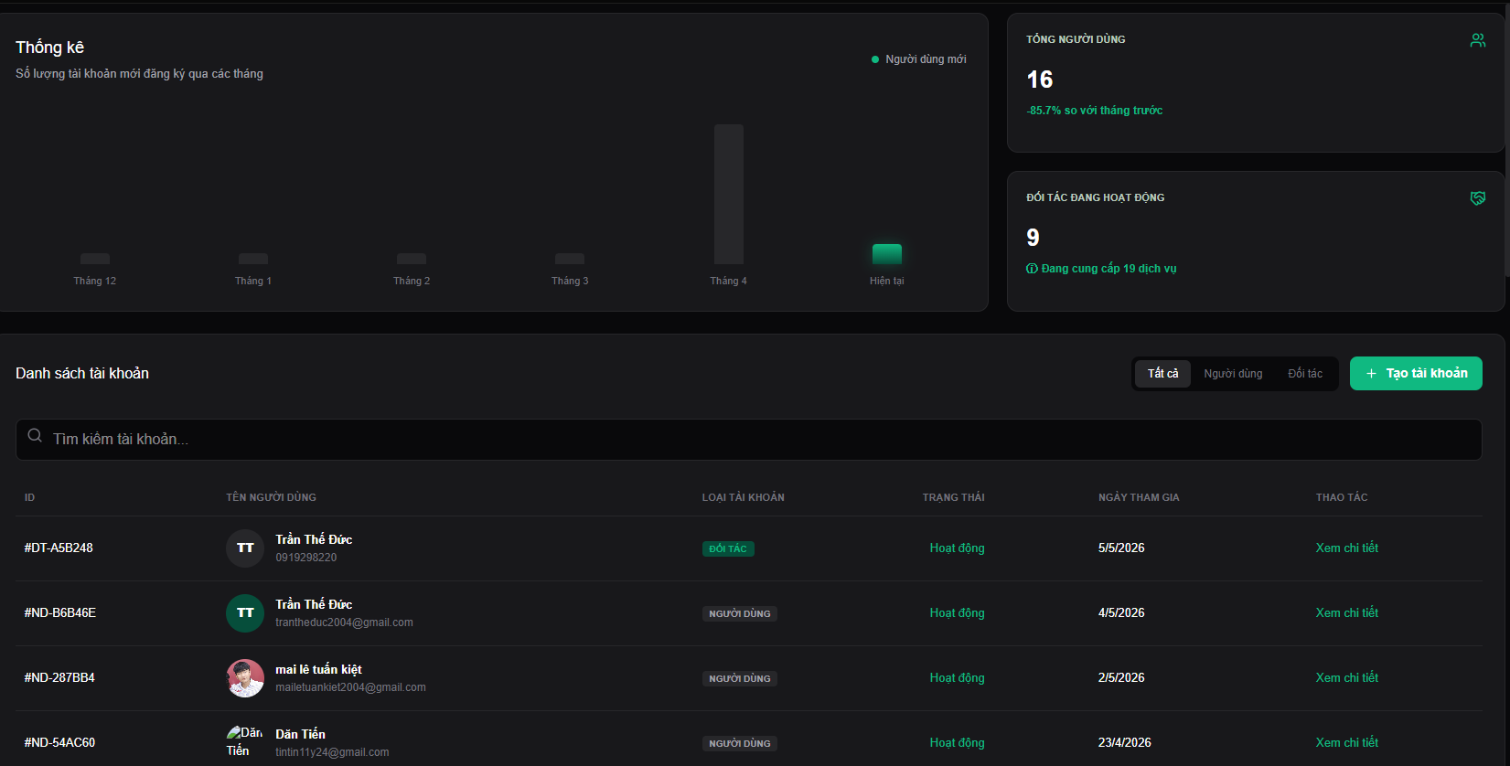
Test Case ID | Mô tả | Hành động | Điều kiện tiên quyết | Kết quả mong đợi | Kết quả thực tế | Kết quả |  |  | Kết quả |  |  | Chú thích
 |  |  |  |  |  | Vòng 1 |  |  | Vòng 2
 |  |  |  |  |  | Trạng thái | Ngày kiểm tra | Người kiểm tra | Trạng thái | Ngày kiểm tra | Người kiểm tra
GUI_SHOW Quản lý tài khoản người dùng/đối tác
GUI-QLTKUP01 | [Dashboard] Thống kê tài khoản |  |  | -Text color : white -Status : enable |  | Passed | 18/4/2026 | Tiến | Passed | 20/4/2026 | Đức
GUI-QLTKUP02 | [Card] Tổng người dùng |  |  | -Text color : white -Status : enable |  | Passed | 18/4/2026 | Tiến | Passed | 20/4/2026 | Đức
GUI-QLTKUP03 | [Card] Đối tác hoạt động |  |  | -Text color : white -Status : enable |  | Passed | 18/4/2026 | Tiến | Passed | 20/4/2026 | Đức
GUI-QLTKUP04 | [Button] Tạo tài khoản |  |  | -Text color : white -Status : enable |  | Passed | 18/4/2026 | Tiến | Passed | 20/4/2026 | Đức
GUI-QLTKUP05 | [Toggle] Lọc |  |  | -Text color : white -Status : enable |  | Passed | 18/4/2026 | Tiến | Passed | 20/4/2026 | Đức
GUI-QLTKUP06 | [Input search] Tìm kiếm |  |  | -Text color : white -Status : enable |  | Passed | 18/4/2026 | Tiến | Passed | 20/4/2026 | Đức
GUI-QLTKUP07 | [List] Tài khoản |  |  | -Text color : white -Status : enable |  | Passed | 18/4/2026 | Tiến | Passed | 20/4/2026 | Đức
GUI-QLTKUP08 | [Button] Xem chi tiết |  |  | -Text color : white -Status : enable |  | Passed | 18/4/2026 | Tiến | Passed | 20/4/2026 | Đức
FUNCTION_SHOW Quản lý tài khoản người dùng/đối tác
FUNC-QLTKUP01 | Tự động cập nhật dữ liệu |  | Hệ thống đã có dữ liệu | Dữ liệu trên các card thống kê, bảng thống kê tài khoản, danh sách tài khoản tự động cập nhật đúng theo dữ liệu mới. | Hiển thị dữ liệu chính xác. | Passed | 18/4/2026 | Tiến | Passed | 20/4/2026 | Đức
FUNC-QLTKUP02 | Tìm kiếm tài khoản | Nhập nội dung vào ô tìm kiếm | Đăng nhập hệ thống bằng tài khoản admin | Hệ thống hiển thị các tài khoản khớp với yêu cầu tìm kiếm hoặc trả về thông báo không tìm thấy tài khoản phù hợp. | Hiển thị các tài khoản tìm thấy hoặc thông báo nếu không tìm thấy. | Passed | 18/4/2026 | Tiến | Passed | 20/4/2026 | Đức
FUNC-QLTKUP03 | Lọc tài khoản | Chọn 1 nút trong cụm 3 nút lọc (Tất cả, Người dùng, Đối tác) | Hệ thống đã có dữ liệu các tài khoản | Hệ thống hiển thị danh sách các tài khoản phù hợp với tiêu chí lọc. | Hiển thị chính xác danh sách các tài khoản phù hợp với yêu cầu lọc đã chọn. | Passed | 18/4/2026 | Tiến | Passed | 20/4/2026 | Đức
FUNC-QLTKUP04 | Xem chi tiết thông tin tài khoản | Nhấn nút "Xem chi tiết" | Hệ thống đã có dữ liệu về tài khoản đã chọn | Hệ thống điều hướng tới giao diện Xem chi tiết danh sách tài khoản. | Điều hướng thành công tới giao diện Xem chi tiết danh sách tài khoản. | Failed | 18/4/2026 | Tiến | Passed | 20/4/2026 | Đức
FUNC-QLTKUP05 | Tạo tài khoản | Nhấn vào nút "Tạo tài khoản" | Đang trong giao diện Quản lý tài khoản người dùng/đối tác | Hệ thống chuyển tới trang đăng ký | Chuyển chính xác tới trang đăng ký. | Failed | 18/4/2026 | Tiến | Passed | 20/4/2026 | Đức
FUNC-QLTKUP06 | Hiển thị danh sách tài khoản |  | Đang trong giao diện Quản lý tài khoản người dùng/đối tác | Hệ thống tự động cập nhật và hiển thị các tài khoản trên danh sách tài khoản hệ thống, danh sách trống nếu không có dữ liệu các tài khoản tham gia trên hệ thống. | Hiển thị danh sách tất cả các tài khoản tham gia trên hệ thống. | Failed | 18/4/2026 | Tiến | Passed | 20/4/2026 | Đức

Xem chi tiết ds tải khoản
Project Name | THIẾT KẾ VÀ PHÁT TRIỂN WEBSITE MẠNG XÃ HỘI DU LỊCH KHÁM PHÁ MIỀN TRUNG TÍCH HỢP AI VÀ CHECK-IN/CHECK-OUT ĐIỆN TỬ
Module Code | Xem chi tiết danh sách tải khoản
 | Hoàn thành | Lỗi | Chưa kiểm tra | Bị chăn | Tổng số trường hợp thử nghiệm
Round 1 | 8 | 6 | 0 | 0 | 14
Round 2 | 14 | 0 | 0 | 0 | 14
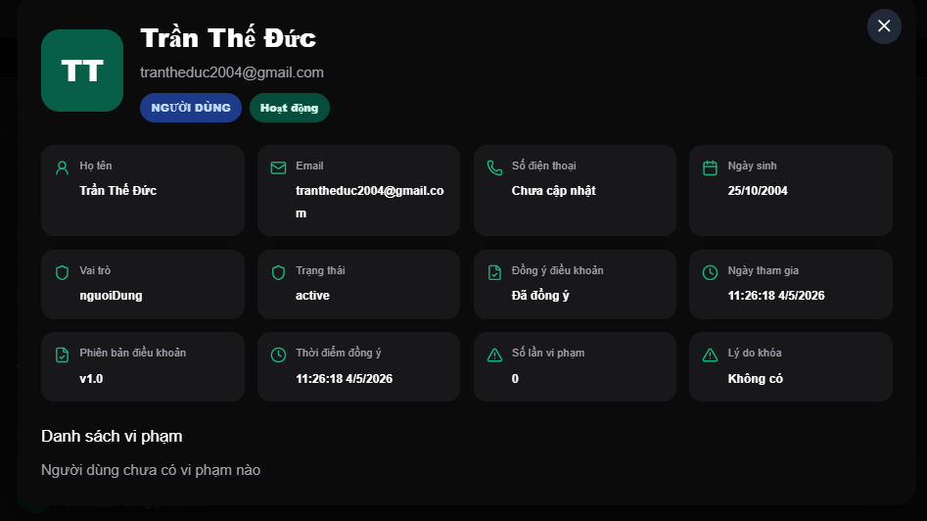
Test Case ID | Mô tả | Hành động | Điều kiện tiên quyết | Kết quả mong đợi | Kết quả thực tế | Kết quả |  |  | Kết quả |  |  | Chú thích
 |  |  |  |  |  | Vòng 1 |  |  | Vòng 2
 |  |  |  |  |  | Trạng thái | Ngày kiểm tra | Người kiểm tra | Trạng thái | Ngày kiểm tra | Người kiểm tra
GUI_SHOW Xem chi tiết danh sách tải khoản
GUI-XCTND01 | [Image] Ảnh đại diện tài khoản |  |  | -Text color : white -Status : enable |  | Passed | 18/4/2026 | Tiến | Passed | 20/4/2026 | Đức
GUI-XCTND02 | [Label] Tên người dùng |  |  | -Text color : white -Status : enable |  | Passed | 18/4/2026 | Tiến | Passed | 20/4/2026 | Đức
GUI-XCTND03 | [Tag] Thẻ trạng thái |  |  | -Text color : white -Status : enable |  | Passed | 18/4/2026 | Tiến | Passed | 20/4/2026 | Đức
GUI-XCTND04 | [Card] |  |  | -Text color : white -Status : enable |  | Passed | 18/4/2026 | Tiến | Passed | 20/4/2026 | Đức
GUI-XCTND05 | [Toggle] Lọc |  |  | -Text color : white -Status : enable |  | Passed | 18/4/2026 | Tiến | Passed | 20/4/2026 | Đức
GUI-XCTND06 | [Input search] Tìm kiếm |  |  | -Text color : white -Status : enable |  | Passed | 18/4/2026 | Tiến | Passed | 20/4/2026 | Đức
GUI-XCTND07 | [List] Tài khoản |  |  | -Text color : white -Status : enable |  | Passed | 18/4/2026 | Tiến | Passed | 20/4/2026 | Đức
GUI-XCTND08 | Phân trang |  |  | -Text color : white -Status : enable |  | Passed | 18/4/2026 | Tiến | Passed | 20/4/2026 | Đức
FUNCTION_SHOW Xem chi tiết danh sách tải khoản
FUNC-XCTND01 | Tự động cập nhật dữ liệu |  | Hệ thống đã có dữ liệu | Dữ liệu trên các card thống kê, bảng thống kê tài khoản, danh sách tài khoản tự động cập nhật đúng theo dữ liệu mới. | Hiển thị dữ liệu chính xác. | Passed | 18/4/2026 | Tiến | Passed | 20/4/2026 | Đức
FUNC-XCTND02 | Tìm kiếm tài khoản | Nhập nội dung vào ô tìm kiếm | Đăng nhập hệ thống bằng tài khoản admin | Hệ thống hiển thị các tài khoản khớp với yêu cầu tìm kiếm hoặc trả về thông báo không tìm thấy tài khoản phù hợp. | Hiển thị các tài khoản tìm thấy hoặc thông báo nếu không tìm thấy. | Passed | 18/4/2026 | Tiến | Passed | 20/4/2026 | Đức
FUNC-XCTND03 | Lọc tài khoản | Chọn 1 nút trong cụm 3 nút lọc (Tất cả, Người dùng, Đối tác) | Hệ thống đã có dữ liệu các tài khoản | Hệ thống hiển thị danh sách các tài khoản phù hợp với tiêu chí lọc. | Hiển thị chính xác danh sách các tài khoản phù hợp với yêu cầu lọc đã chọn. | Passed | 18/4/2026 | Tiến | Passed | 20/4/2026 | Đức
FUNC-XCTND04 | Xem chi tiết thông tin tài khoản | Nhấn nút "Xem chi tiết" | Hệ thống đã có dữ liệu về tài khoản đã chọn | Hệ thống điều hướng tới giao diện Xem chi tiết danh sách tài khoản. | Điều hướng thành công tới giao diện Xem chi tiết danh sách tài khoản. | Failed | 18/4/2026 | Tiến | Passed | 20/4/2026 | Đức
FUNC-XCTND05 | Chọn trang cụ thể | Nhấn vào trang muốn chuyển | Đang trong giao diện Quản lý tài khoản người dùng/đối tác | Hệ thống chuyển chính xác tới trang đã chọn. | Chuyển chính xác tới trang đã chọn và load đúng dữ liệu của trang đó. | Failed | 18/4/2026 | Tiến | Passed | 20/4/2026 | Đức
FUNC-XCTND06 | Chuyển trang | Nhấn nút ">" hoặc "<" | Đang trong giao diện Quản lý tài khoản người dùng/đối tác | Hệ thống chuyển sang trang kế tiếp hoặc trang trước đó. | Thành công chuyển sang trang kế tiếp hoặc trang trước đó. | Failed | 18/4/2026 | Tiến | Passed | 20/4/2026 | Đức

Duyệt,Từ chối địa điểm đối tác
Project Name | THIẾT KẾ VÀ PHÁT TRIỂN WEBSITE MẠNG XÃ HỘI DU LỊCH KHÁM PHÁ MIỀN TRUNG TÍCH HỢP AI VÀ CHECK-IN/CHECK-OUT ĐIỆN TỬ
Module Code | Duyệt/Từ chối địa điểm của đối tác
 | Hoàn thành | Lỗi | Chưa kiểm tra | Bị chặn | Tổng lần kiểm tra
Round 1 | 10 | 6 | 0 | 0 | 16
Round 2 | 16 | 0 | 0 | 0 | 16
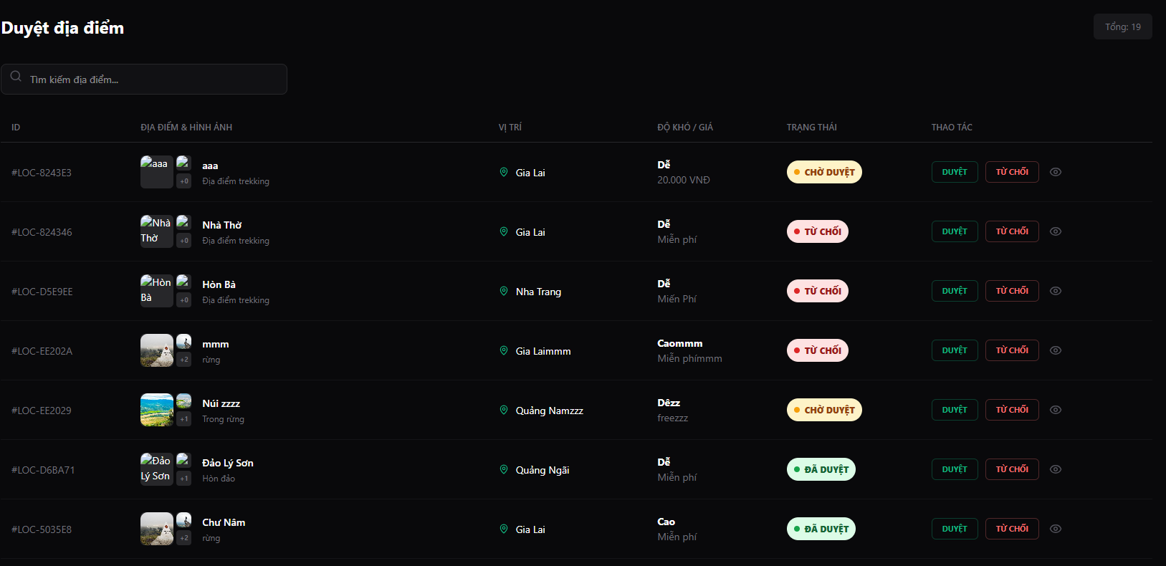

Test Case ID | Mô tả | Quy trình | Điều kiện tiên quyết | Kết quả mong đợi | Kết quả thực tế | Kết quả |  |  | Kết quả |  |  | Chú thích
 |  |  |  |  |  | Vòng 1 |  |  | Vòng 2
 |  |  |  |  |  | Trạng thái | Ngày kiểm tra | Người kiểm tra | Trạng thái | Ngày kiểm tra | Người kiểm tra
GUI_SHOW Duyệt/Từ chối địa điểm của đối tác
GUI-DDDT01 | Tiêu đề |  |  | -Text color : white -Status : enable |  | Passed | 18/4/2026 | Tiến | Passed | 20/4/2026 | Đức
GUI-DDDT02 | [Input search] Tìm kiếm |  |  | -Text color : white -Status : enable |  | Passed | 18/4/2026 | Tiến | Passed | 20/4/2026 | Đức
GUI-DDDT03 | [Button] Đã từ chối |  |  | -Text color : white -Status : enable |  | Passed | 18/4/2026 | Tiến | Passed | 20/4/2026 | Đức
GUI-DDDT04 | [List] Địa điểm |  |  | -Text color : white -Status : enable |  | Passed | 18/4/2026 | Tiến | Passed | 20/4/2026 | Đức
GUI-DDDT05 | [Button] Duyệt |  |  | -Text color : green -Status : enable |  | Passed | 18/4/2026 | Tiến | Passed | 20/4/2026 | Đức
GUI-DDDT06 | [Button] Từ chối |  |  | -Text color : red -Status : enable |  | Passed | 18/4/2026 | Tiến | Passed | 20/4/2026 | Đức
GUI-DDDT07 | [Button] Xem chi tiết |  |  | -Text color : white -Status : enable |  | Passed | 18/4/2026 | Tiến | Passed | 20/4/2026 | Đức
GUI-DDDT08 | Phân trang |  |  | -Text color : white -Status : enable |  | Passed | 18/4/2026 | Tiến | Passed | 20/4/2026 | Đức
FUNC_SHOW Duyệt/Từ chối địa điểm của đối tác
FUNC-DDDT01 | Tự động cập nhật dữ liệu |  | Hệ thống đã có dữ liệu | Dữ liệu trên danh sách địa điểm tự động cập nhật đúng theo dữ liệu mới. |  | Passed | 18/4/2026 | Tiến | Passed | 20/4/2026 | Đức
FUNC-DDDT02 | Tìm kiếm địa điểm | Nhập nội dung vào ô tìm kiếm | Đăng nhập hệ thống bằng tài khoản admin | Hệ thống hiển thị các địa điểm khớp với yêu cầu tìm kiếm hoặc trả về thông báo không tìm thấy địa điểm phù hợp. |  | Failed | 18/4/2026 | Tiến | Passed | 20/4/2026 | Đức
FUNC-DDDT03 | Xem danh sách địa điểm đã từ chối | Nhấn nút "Đã từ chối" | Hệ thống đã có dữ liệu về các địa điểm đã từ chối | Hệ thống hiển thị màn hình danh sách các địa điểm đã từ chối |  | Failed | 18/4/2026 | Tiến | Passed | 20/4/2026 | Đức
FUNC-DDDT04 | Phê duyệt địa điểm | Nhấn nút "Duyệt" | Hệ thống đã có dữ liệu về các địa điểm được gửi yêu từ đối tác | Hệ thống hiển thị thông báo đã phê duyệt địa điểm, xóa địa điểm khỏi danh sách yêu cầu phê duyệt và hiển thị địa điểm lên giao diện Xem danh sách địa điểm. |  | Failed | 18/4/2026 | Tiến | Passed | 20/4/2026 | Đức
FUNC-DDDT05 | Từ chối địa diểm | Nhấn nút "Từ chối" | Hệ thống đã có dữ liệu về các địa điểm được gửi yêu từ đối tác | Hệ thống xóa địa đểm khỏi danh sách yêu cầu và cập nhât địa điểm vào danh sách địa điểm đã từ chối . |  | Failed | 18/4/2026 | Tiến | Passed | 20/4/2026 | Đức
FUNC-DDDT06 | Xem chi tiết địa điểm | Nhấn nút Xem chi tiết | Hệ thống đã có dữ liệu về các địa điểm được gửi yêu từ đối tác | Hệ thống hiển thị Modal Chi tiết hồ sơ đề xuất |  | Passed | 18/4/2026 | Tiến | Passed | 20/4/2026 | Đức
FUNC-DDDT07 | Chọn trang cụ thể | Nhấn vào trang muốn chuyển | Đang trong giao diện Duyệt/Từ chối địa điểm của đối tác | Hệ thống chuyển chính xác tới trang đã chọn. |  | Failed | 18/4/2026 | Tiến | Passed | 20/4/2026 | Đức
FUNC-DDDT08 | Chuyển trang | Nhấn nút ">" hoặc "<" | Đang trong giao diện Duyệt/Từ chối địa điểm của đối tác | Hệ thống chuyển sang trang kế tiếp hoặc trang trước đó. |  | Failed | 18/4/2026 | Tiến | Passed | 20/4/2026 | Đức

Chi tiết hồ sơ đề xuất
Project Name | THIẾT KẾ VÀ PHÁT TRIỂN WEBSITE MẠNG XÃ HỘI DU LỊCH KHÁM PHÁ MIỀN TRUNG TÍCH HỢP AI VÀ CHECK-IN/CHECK-OUT ĐIỆN TỬ
Module Code | Chi tiết hồ sơ đề xuất
 | Hoàn thành | Lỗi | Chưa kiểm tra | Bị chặn | Tổng lần kiểm tra
Round 1 | 8 | 2 | 0 | 0 | 10
Round 2 | 10 | 0 | 0 | 0 | 10

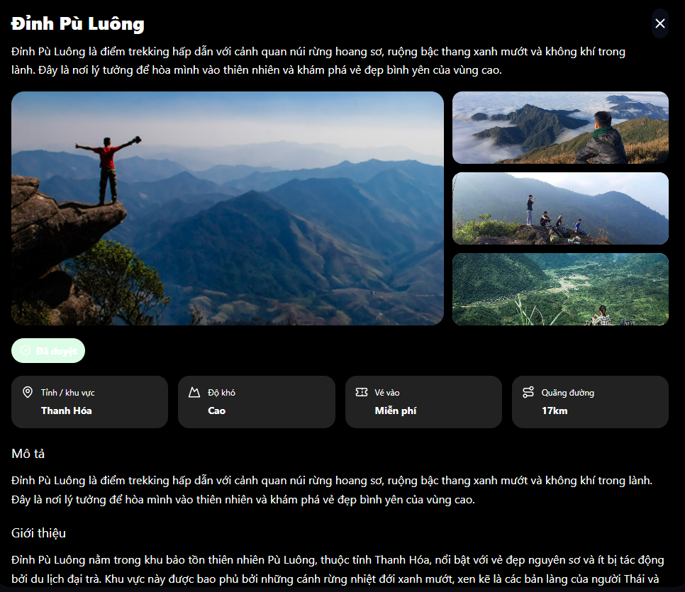 |  |  | 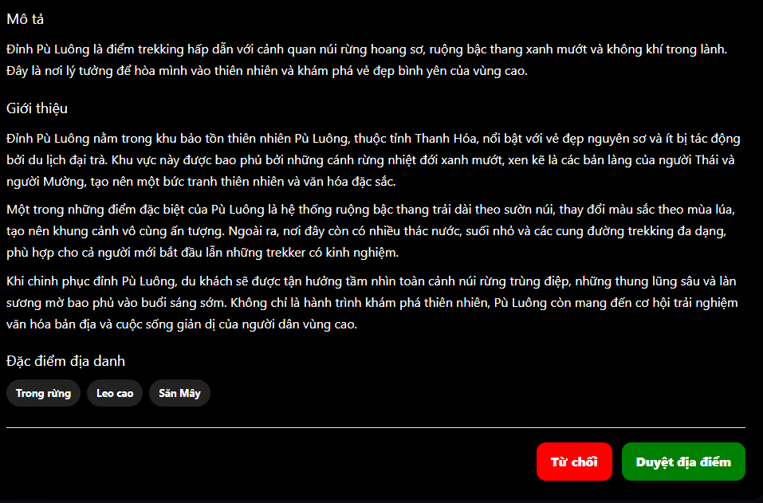
Test Case ID | Mô tả | Quy trình | Điều kiện tiên quyết | Kết quả mong đợi | Kết quả thực tế | Kết quả |  |  | Kết quả |  |  | Chú thích
 |  |  |  |  |  | Vòng 1 |  |  | Vòng 2
 |  |  |  |  |  | Trạng thái | Ngày kiểm tra | Người kiểm tra | Trạng thái | Ngày kiểm tra | Người kiểm tra
GUI_SHOW Chi tiết hồ sơ đề xuất
GUI-CTHS01 | Tiêu đề |  |  | -Text color : white -Status : enable |  | Passed | 18/4/2026 | Tiến | Passed | 20/4/2026 | Đức
GUI-CTHS02 | Hình ảnh địa điểm |  |  | -Text color : white -Status : enable |  | Passed | 18/4/2026 | Tiến | Passed | 20/4/2026 | Đức
GUI-CTHS03 | Giới thiệu |  |  | -Text color : white -Status : enable |  | Passed | 18/4/2026 | Tiến | Passed | 20/4/2026 | Đức
GUI-CTHS04 | Thông tin chi tiết |  |  | -Text color : white -Status : enable |  | Passed | 18/4/2026 | Tiến | Passed | 20/4/2026 | Đức
GUI-CTHS05 | [Button] Duyệt địa điểm |  |  | -Text color : white -Status : enable |  | Passed | 18/4/2026 | Tiến | Passed | 20/4/2026 | Đức
GUI-CTHS06 | [Button] Từ chối |  |  | -Text color : white -Status : enable |  | Passed | 18/4/2026 | Tiến | Passed | 20/4/2026 | Đức
GUI-CTHS07 | [Button] x |  |  | -Text color : white -Status : enable |  | Passed | 18/4/2026 | Tiến | Passed | 20/4/2026 | Đức
FUNCTION_SHOW Chi tiết hồ sơ đề xuất
FUNC-CTHS01 | Quay lại | Nhấn nút "x" hoặc click ngoài Modal | Đang trong Modal Chi tiết hồ sơ đề xuất | Hệ thống đóng Modal Chi tiết hồ sơ đề xuất ngay lập tức và quay trở về giao diện Duyệt/Từ chối địa điểm của dối tác | Đóng thành công Modal Chi tiết hồ sơ đối tác và quay trở về giao diện Duyệt/Từ chối địa điểm của dối tác | Passed | 18/4/2026 | Tiến | Passed | 20/4/2026 | Đức
FUNC-CTHS02 | Phê duyệt địa điểm | Nhấn nút "Duyệt địa điểm" | Đang trong Modal Chi tiết hồ sơ đề xuất | Hệ thống đóng Modal Chi tiết hồ sơ đề xuất ngay lập tức và quay trở về giao diện Duyệt/Từ chối địa điểm của dối tác, đồng thời hiển thị thông báo đã phê duyệt địa điểm, xóa địa điểm khỏi danh sách yêu cầu phê duyệt và hiển thị địa điểm lên giao diện Xem danh sách địa điểm. | Đóng thành công Modal Chi tiết hồ sơ đối tác và quay trở về giao diện Duyệt/Từ chối địa điểm của dối tác, đồng thời hiển thị thông báo đã phê duyệt, xóa yêu cầu phê duyệt khỏi danh sách, hiển thị địa điểm lên giao diện Xem danh sách địa điểm và lưu vào hệ thống. | Failed | 18/4/2026 | Tiến | Passed | 20/4/2026 | Đức
FUNC-CTHS03 | Từ chối địa điểm | Nhấn nút "Từ chối" | Đang trong Modal Chi tiết hồ sơ đề xuất | Hệ thống đóng Modal Chi tiết hồ sơ đề xuất ngay lập tức và quay trở về giao diện Duyệt/Từ chối địa điểm của dối tác, đồng thời xóa địa đểm khỏi danh sách yêu cầu và cập nhât địa điểm vào danh sách địa điểm đã từ chối . | Đóng thành công Modal Chi tiết hồ sơ đối tác và quay trở về giao diện Duyệt/Từ chối địa điểm của dối tác, đồng thời xóa yêu cầu phê duyệt khỏi danh sách, cập nhật địa điểm vào danh sách địa điểm đã từ chối và lưu vào hệ thống. | Failed | 18/4/2026 | Tiến | Passed | 20/4/2026 | Đức

Xử lý báo cáo sự cố người dùng
Project Name | THIẾT KẾ VÀ PHÁT TRIỂN WEBSITE MẠNG XÃ HỘI DU LỊCH KHÁM PHÁ MIỀN TRUNG TÍCH HỢP AI VÀ CHECK-IN/CHECK-OUT ĐIỆN TỬ
Module Code | Xử lý báo cáo sự cố người dùng
 | Hoàn thành | Lỗi | Chưa kiểm tra | Bị chặn | Tổng lần kiểm tra
Round 1 | 10 | 6 | 0 | 0 | 16
Round 2 | 16 | 0 | 0 | 0 | 16

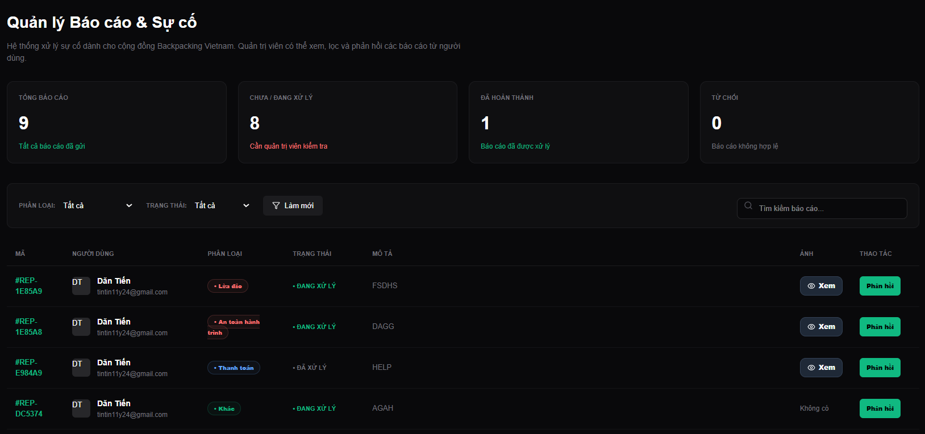
Test Case ID | Mô tả | Quy trình | Điều kiện tiên quyết | Kết quả mong đợi | Kết quả thực tế | Kết quả |  |  | Kết quả |  |  | Chú thích
 |  |  |  |  |  | Vòng 1 |  |  | Vòng 2
 |  |  |  |  |  | Trạng thái | Ngày kiểm tra | Người kiểm tra | Trạng thái | Ngày kiểm tra | Người kiểm tra
GUI_SHOW Xử lý báo cáo sự cố người dùng
GUI-XLBC01 | Tiêu đề |  |  | -Text color : white -Status : enable |  | Passed | 18/4/2026 | Tiến | Passed | 20/4/2026 | Đức
GUI-XLBC02 | Các card thống kê |  |  | -Text color : white -Status : enable |  | Passed | 18/4/2026 | Tiến | Passed | 20/4/2026 | Đức
GUI-XLBC03 | [Input search] Tìm kiếm |  |  | -Text color : white -Status : enable |  | Passed | 18/4/2026 | Tiến | Passed | 20/4/2026 | Đức
GUI-XLBC04 | [Dropdown] Các bộ lọc |  |  | -Text color : white -Status : enable |  | Passed | 18/4/2026 | Tiến | Passed | 20/4/2026 | Đức
GUI-XLBC05 | [Button] Áp dụng |  |  | -Text color : white -Status : enable |  | Passed | 18/4/2026 | Tiến | Passed | 20/4/2026 | Đức
GUI-XLBC06 | [List] Báo cáo |  |  | -Text color : white -Status : enable |  | Passed | 18/4/2026 | Tiến | Passed | 20/4/2026 | Đức
GUI-XLBC07 | [Button] Phản hồi |  |  | -Text color : white -Status : enable |  | Passed | 18/4/2026 | Tiến | Passed | 20/4/2026 | Đức
GUI-XLBC08 | Phân trang |  |  | -Text color : white -Status : enable |  | Passed | 18/4/2026 | Tiến | Passed | 20/4/2026 | Đức
FUNCTION_SHOW Xử lý báo cáo sự cố người dùng
FUNC-XLBC01 | Tự động cập nhật dữ liệu |  | Hệ thống đã có dữ liệu | Dữ liệu trên danh sách báo cáo tự động cập nhật đúng theo dữ liệu mới. | Hiển thị dữ liệu chính xác. | Failed | 18/4/2026 | Tiến | Passed | 20/4/2026 | Đức
FUNC-XLBC02 | Tìm kiếm báo cáo | Nhập nội dung vào ô tìm kiếm | Đăng nhập hệ thống bằng tài khoản admin | Hệ thống hiển thị các báo cáo khớp với yêu cầu tìm kiếm hoặc trả về thông báo không tìm thấy báo cáo phù hợp. | Hiển thị các báo cáo tìm thấy hoặc thông báo nếu không tìm thấy. | Failed | 18/4/2026 | Tiến | Passed | 20/4/2026 | Đức
FUNC-XLBC03 | Lọc báo cáo | Chọn bộ lọc cụ thể và nhấn nút "Áp dụng" | Hệ thống đã có dữ liệu về các báo cáo | Hệ thống lọc ra kết quả các báo cáo thỏa mãn tất cả các điều kiện đã chọn hoặc trả về danh sách rỗng nếu không tìm thấy báo cáo phù hợp. | Lọc ra các báo cáo khớp với điều kiện hoặc trả về danh sách rỗng nếu không tìm thấy báo cáo phù hợp. | Failed | 18/4/2026 | Tiến | Passed | 20/4/2026 | Đức
FUNC-XLBC04 | Tương tác dropdown | Nhấn vào một dropdown khi một cái khác đang mở | Đang trong giao diện Xử lý báo cáo sự cố người dùng | Hệ thống đóng Dropdown cũ lại và dropdown mới mở ra | Dropdown cũ đóng lại và dropdown mới mở ra | Passed | 18/4/2026 | Tiến | Passed | 20/4/2026 | Đức
FUNC-XLBC05 | Không chọn bộ lọc |  | Hệ thống đã có dữ liệu về các báo cáo | Hệ thống hiển thị bộ lọc mặc định với danh sách tất cả các báo cáo. | Hiển thị thành công danh sách tất cả báo cáo. | Passed | 18/4/2026 | Tiến | Passed | 20/4/2026 | Đức
FUNC-XLBC06 | Phản hồi báo cáo | Nhấn nút "Phản hồi" | Đang trong giao diện Xử lý báo cáo sự cố người dùng | Hệ thống hiển thị Modal Chi tiết phản hồi báo cáo | Hiển thị Modal Chi tiết phản hồi báo cáo thành công. | Failed | 18/4/2026 | Tiến | Passed | 20/4/2026 | Đức
FUNC-XLBC07 | Chọn trang cụ thể | Nhấn vào trang muốn chuyển | Đang trong giao diện Xử lý báo cáo sự cố người dùng | Hệ thống chuyển chính xác tới trang đã chọn. | Chuyển chính xác tới trang đã chọn và load đúng dữ liệu của trang đó. | Failed | 18/4/2026 | Tiến | Passed | 20/4/2026 | Đức
FUNC-XLBC08 | Chuyển trang | Nhấn nút ">" hoặc "<" | Đang trong giao diện Xử lý báo cáo sự cố người dùng | Hệ thống chuyển sang trang kế tiếp hoặc trang trước đó. | Thành công chuyển sang trang kế tiếp hoặc trang trước đó. | Failed | 18/4/2026 | Tiến | Passed | 20/4/2026 | Đức

Chi tiết phản hồi báo cáo
Project Name | THIẾT KẾ VÀ PHÁT TRIỂN WEBSITE MẠNG XÃ HỘI DU LỊCH KHÁM PHÁ MIỀN TRUNG TÍCH HỢP AI VÀ CHECK-IN/CHECK-OUT ĐIỆN TỬ
Module Code | Chi tiết phản hồi báo cáo
 | Hoàn thành | Lỗi | Chưa kiểm tra | Bị chặn | Tổng lần kiểm tra
Round 1 | 10 | 6 | 0 | 0 | 16
Round 2 | 10 | 6 | 0 | 0 | 16

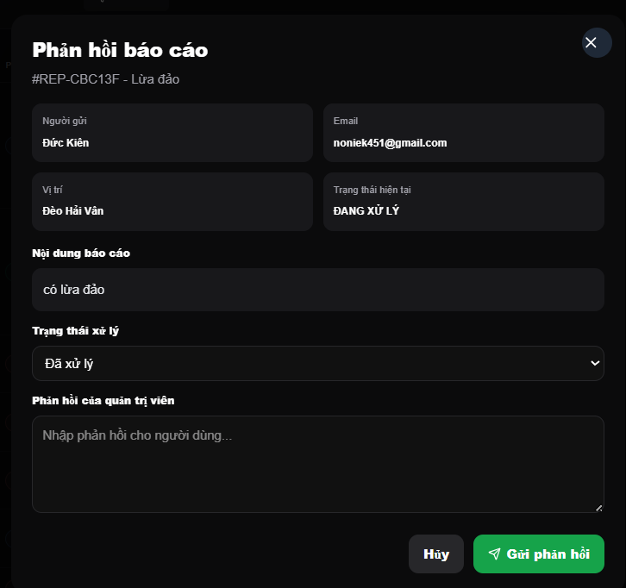
Test Case ID | Mô tả | Quy trình | Điều kiện tiên quyết | Kết quả mong đợi | Kết quả thực tế | Kết quả |  |  | Kết quả |  |  | Chú thích
 |  |  |  |  |  | Vòng 1 |  |  | Vòng 2
 |  |  |  |  |  | Trạng thái | Ngày kiểm tra | Người kiểm tra | Trạng thái | Ngày kiểm tra | Người kiểm tra
GUI_SHOW Chi tiết phản hồi báo cáo
GUI-CTPH01 | Tiêu đề |  |  | -Text color : white -Status : enable |  | Passed | 18/4/2026 | Tiến | Passed | 20/4/2026 | Đức
GUI-CTPH02 | Các card thống kê |  |  | -Text color : white -Status : enable |  | Passed | 18/4/2026 | Tiến | Passed | 20/4/2026 | Đức
GUI-CTPH03 | [Input search] Tìm kiếm |  |  | -Text color : white -Status : enable |  | Passed | 18/4/2026 | Tiến | Passed | 20/4/2026 | Đức
GUI-CTPH04 | [Dropdown] Các bộ lọc |  |  | -Text color : white -Status : enable |  | Passed | 18/4/2026 | Tiến | Passed | 20/4/2026 | Đức
GUI-CTPH05 | [Button] Áp dụng |  |  | -Text color : white -Status : enable |  | Passed | 18/4/2026 | Tiến | Passed | 20/4/2026 | Đức
GUI-CTPH06 | [List] Báo cáo |  |  | -Text color : white -Status : enable |  | Passed | 18/4/2026 | Tiến | Passed | 20/4/2026 | Đức
GUI-CTPH07 | [Button] Phản hồi |  |  | -Text color : white -Status : enable |  | Passed | 18/4/2026 | Tiến | Passed | 20/4/2026 | Đức
GUI-CTPH08 | Phân trang |  |  | -Text color : white -Status : enable |  | Passed | 18/4/2026 | Tiến | Passed | 20/4/2026 | Đức
FUNCTION_SHOW Chi tiết phản hồi báo cáo
FUNC-CTPH01 | Tự động cập nhật dữ liệu |  | Hệ thống đã có dữ liệu | Dữ liệu trên danh sách báo cáo tự động cập nhật đúng theo dữ liệu mới. |  | Failed | 18/4/2026 | Tiến | Passed | 20/4/2026 | Đức
FUNC-CTPH02 | Tìm kiếm báo cáo | Nhập nội dung vào ô tìm kiếm | Đăng nhập hệ thống bằng tài khoản admin | Hệ thống hiển thị các báo cáo khớp với yêu cầu tìm kiếm hoặc trả về thông báo không tìm thấy báo cáo phù hợp. |  | Failed | 18/4/2026 | Tiến | Passed | 20/4/2026 | Đức
FUNC-CTPH03 | Lọc báo cáo | Chọn bộ lọc cụ thể và nhấn nút "Áp dụng" | Hệ thống đã có dữ liệu về các báo cáo | Hệ thống lọc ra kết quả các báo cáo thỏa mãn tất cả các điều kiện đã chọn hoặc trả về danh sách rỗng nếu không tìm thấy báo cáo phù hợp. |  | Failed | 18/4/2026 | Tiến | Passed | 20/4/2026 | Đức
FUNC-CTPH04 | Tương tác dropdown | Nhấn vào một dropdown khi một cái khác đang mở | Đang trong giao diện Xử lý báo cáo sự cố người dùng | Hệ thống đóng Dropdown cũ lại và dropdown mới mở ra |  | Passed | 18/4/2026 | Tiến | Passed | 20/4/2026 | Đức
FUNC-CTPH05 | Không chọn bộ lọc |  | Hệ thống đã có dữ liệu về các báo cáo | Hệ thống hiển thị bộ lọc mặc định với danh sách tất cả các báo cáo. |  | Passed | 18/4/2026 | Tiến | Passed | 20/4/2026 | Đức
FUNC-CTPH06 | Phản hồi báo cáo | Nhấn nút "Phản hồi" | Đang trong giao diện Xử lý báo cáo sự cố người dùng | Hệ thống hiển thị Modal Chi tiết phản hồi báo cáo |  | Failed | 18/4/2026 | Tiến | Passed | 20/4/2026 | Đức
FUNC-CTPH07 | Chọn trang cụ thể | Nhấn vào trang muốn chuyển | Đang trong giao diện Xử lý báo cáo sự cố người dùng | Hệ thống chuyển chính xác tới trang đã chọn. |  | Failed | 18/4/2026 | Tiến | Passed | 20/4/2026 | Đức
FUNC-CTPH08 | Chuyển trang | Nhấn nút ">" hoặc "<" | Đang trong giao diện Xử lý báo cáo sự cố người dùng | Hệ thống chuyển sang trang kế tiếp hoặc trang trước đó. |  | Failed | 18/4/2026 | Tiến | Passed | 20/4/2026 | Đức

Quản lý thông báo
Project Name | THIẾT KẾ VÀ PHÁT TRIỂN WEBSITE MẠNG XÃ HỘI DU LỊCH KHÁM PHÁ MIỀN TRUNG TÍCH HỢP AI VÀ CHECK-IN/CHECK-OUT ĐIỆN TỬ
Module Code | Quản lý thông báo
 | Hoàn thành | Lỗi | Chưa kiểm tra | Bị chăn | Tổng số trường hợp thử nghiệm
Round 1 | 10 | 3 | 0 | 0 | 13
Round 2 | 13 | 0 | 0 | 0 | 13
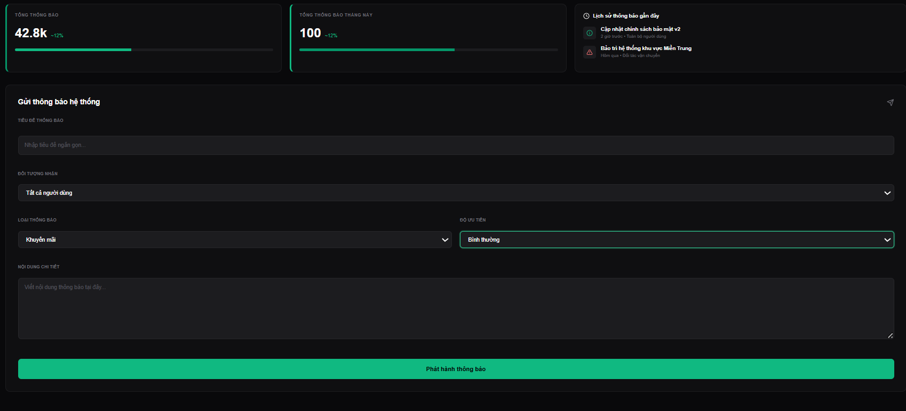
Test Case ID | Mô tả | Hành động | Điều kiện tiên quyết | Kết quả mong đợi | Kết quả thực tế | Kết quả |  |  | Kết quả |  |  | Chú thích
 |  |  |  |  |  | Vòng 1 |  |  | Vòng 2
 |  |  |  |  |  | Trạng thái | Ngày kiểm tra | Người kiểm tra | Trạng thái | Ngày kiểm tra | Người kiểm tra
GUI_SHOW Quản lý thông báo
GUI-QLTB01 | Các card thống kê thông báo |  |  | -Text color : white -Status : enable |  | Passed | 18/4/2026 | Tiến | Passed | 20/4/2026 | Đức
GUI-QLTB02 | [List] Thông báo gần đây |  |  | -Text color : white -Status : enable |  | Passed | 18/4/2026 | Tiến | Passed | 20/4/2026 | Đức
GUI-QLTB03 | [Text box] Tiêu đề thông báo |  |  | -Text color : white -Status : enable |  | Passed | 18/4/2026 | Tiến | Passed | 20/4/2026 | Đức
GUI-QLTB04 | [Dropdown] Các bộ lọc |  |  | -Text color : white -Status : enable |  | Passed | 18/4/2026 | Tiến | Passed | 20/4/2026 | Đức
GUI-QLTB05 | [Text area] Nội dung chi tiết |  |  | -Text color : white -Status : enable |  | Passed | 18/4/2026 | Tiến | Passed | 20/4/2026 | Đức
GUI-QLTB06 | [Button] Phát hành thông báo |  |  | -Text color : white -Status : enable |  | Passed | 18/4/2026 | Tiến | Passed | 20/4/2026 | Đức
FUNCTION_SHOW Quản lý thông báo
FUNC-QLTB01 | Tự động cập nhật dữ liệu |  | Hệ thống đã có dữ liệu | Dữ liệu trên danh sách thông báo gần đây và các card thống kê thông báo tự động cập nhật đúng theo dữ liệu mới. | Hiển thị dữ liệu chính xác. | Passed | 18/4/2026 | Tiến | Passed | 20/4/2026 | Đức
FUNC-QLTB02 | Chọn bộ lọc | Chọn tiêu chí trong các bộ lọc cụ thể | Có sẵn dữ liệu các tiêu chí trong bộ lọc | Hệ thống hiển thị tiêu chí đã chọn từ bộ lọc. | Hiển thị chính xác tiêu chí đã chọn từ bộ lọc | Passed | 18/4/2026 | Tiến | Passed | 20/4/2026 | Đức
FUNC-QLTB03 | Tương tác dropdown | Nhấn vào một dropdown khi một cái khác đang mở | Đang trong giao diện Quản lý thông báo | Hệ thống đóng Dropdown cũ lại và dropdown mới mở ra | Dropdown cũ đóng lại và dropdown mới mở ra | Passed | 18/4/2026 | Tiến | Passed | 20/4/2026 | Đức
FUNC-QLTB04 | Không chọn bộ lọc |  | Có sẵn dữ liệu các tiêu chí trong bộ lọc | Hệ thống hiển thị tiêu chí mặc định của bộ lọc đó. | Hiển thị chính xác tiêu chí mặc định của bộ lọc trong hệ thống | Passed | 18/4/2026 | Tiến | Passed | 20/4/2026 | Đức
FUNC-QLTB05 | Phát hành thông báo thành công | Nhấn nút "Phát hành thông báo" | Đã nhập đầy đủ thông tin tiêu đề và nội dung thông báo | Hệ thống thông báo phát hành thông báo thành công. | Hiển thị thông báo phát hành thông báo thành công, cập nhật vào bảng thông báo gần đây. | Failed | 18/4/2026 | Tiến | Passed | 20/4/2026 | Đức
FUNC-QLTB06 | Bỏ trống tiêu đề thông báo | Nhấn nút "Phát hành thông báo" | Không nhập gì trong ô tiêu đề thông báo | Hệ thống thông báo người dùng phải nhập đầy đủ thông tin để phát hành thông báo. | Hiển thị thông báo người dùng phải nhập đầy đủ thông tin để phát hành thông báo. | Failed | 18/4/2026 | Tiến | Passed | 20/4/2026 | Đức
FUNC-QLTB07 | Bỏ trống nội dung thông báo | Nhấn nút "Phát hành thông báo" | Không nhập gì trong ô nội dung thông báo | Hệ thống thông báo người dùng phải nhập đầy đủ thông tin để phát hành thông báo. | Hiển thị thông báo người dùng phải nhập đầy đủ thông tin để phát hành thông báo. | Failed | 18/4/2026 | Tiến | Passed | 20/4/2026 | Đức

Quản lý địa điểm
Project Name | THIẾT KẾ VÀ PHÁT TRIỂN WEBSITE MẠNG XÃ HỘI DU LỊCH KHÁM PHÁ MIỀN TRUNG TÍCH HỢP AI VÀ CHECK-IN/CHECK-OUT ĐIỆN TỬ
Module Code | Quản lý địa điểm
 | Hoàn thành | Lỗi | Chưa kiểm tra | Bị chăn | Tổng số trường hợp thử nghiệm
Round 1 | 17 | 5 | 0 | 0 | 22
Round 2 | 22 | 0 | 0 | 0 | 22
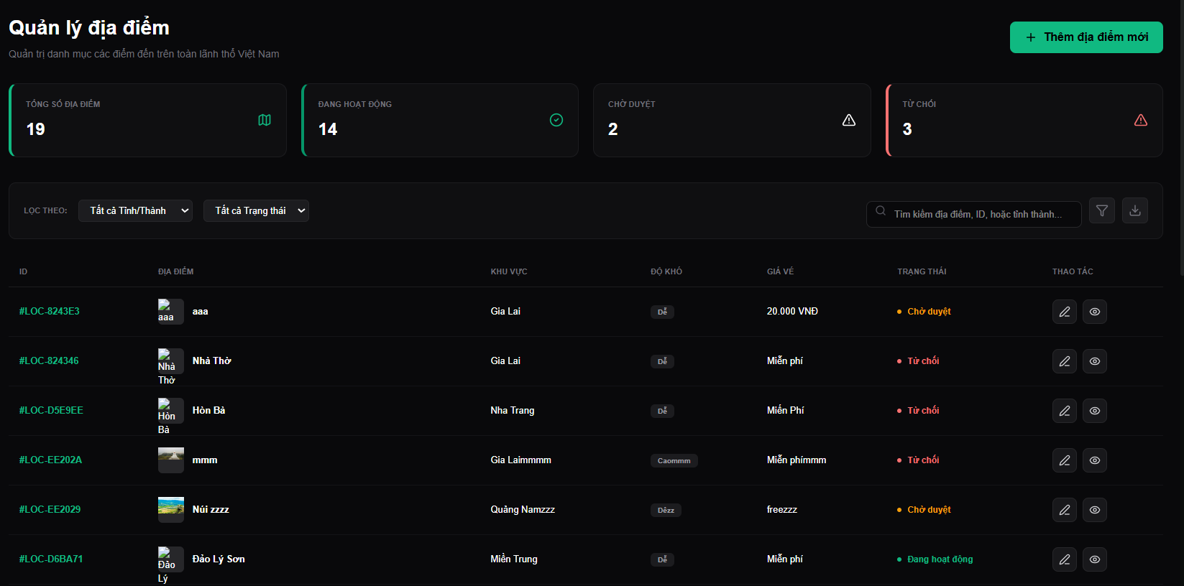
Test Case ID | Mô tả | Hành động | Điều kiện tiên quyết | Kết quả mong đợi | Kết quả thực tế | Kết quả |  |  | Kết quả |  |  | Chú thích
 |  |  |  |  |  | Vòng 1 |  |  | Vòng 2
 |  |  |  |  |  | Trạng thái | Ngày kiểm tra | Người kiểm tra | Trạng thái | Ngày kiểm tra | Người kiểm tra
GUI_SHOW Quản lý địa điểm
GUI-QLDD01 | Tiêu đề |  |  | -Text color : white -Status : enable |  | Passed | 18/4/2026 | Tiến | Passed | 20/4/2026
GUI-QLDD02 | [Button] Thêm địa điểm |  |  | -Text color : white -Status : enable |  | Passed | 18/4/2026 | Tiến | Passed | 20/4/2026
GUI-QLDD03 | Các card thống kê địa điểm |  |  | -Text color : white -Status : enable |  | Passed | 18/4/2026 | Tiến | Passed | 20/4/2026
GUI-QLDD04 | [Dropdown] Các bộ lọc |  |  | -Text color : white -Status : enable |  | Passed | 18/4/2026 | Tiến | Passed | 20/4/2026
GUI-QLDD05 | [Input search] Tìm kiếm |  |  | -Text color : white -Status : enable |  | Passed | 18/4/2026 | Tiến | Passed | 20/4/2026
GUI-QLDD06 | [Button] Sắp xếp |  |  | -Text color : white -Status : enable |  | Passed | 18/4/2026 | Tiến | Passed | 20/4/2026
GUI-QLDD07 | [Button] Tải file |  |  | -Text color : white -Status : enable |  | Passed | 18/4/2026 | Tiến | Passed | 20/4/2026
GUI-QLDD08 | [List] Danh sách địa điểm |  |  | -Text color : white -Status : enable |  | Passed | 18/4/2026 | Tiến | Passed | 20/4/2026
GUI-QLDD09 | [Button] Chỉnh sửa |  |  | -Text color : white -Status : enable |  | Passed | 18/4/2026 | Tiến | Passed | 20/4/2026
GUI-QLDD10 | [Button] Xem chi tiết |  |  | -Text color : white -Status : enable |  | Passed | 18/4/2026 | Tiến | Passed | 20/4/2026
GUI-QLDD11 | Phân trang |  |  | -Text color : white -Status : enable |  | Passed | 18/4/2026 | Tiến | Passed | 20/4/2026
FUNCTION_SHOW Quản lý địa điểm
FUNC-QLDD01 | Tự động cập nhật dữ liệu |  | Hệ thống đã có dữ liệu | Dữ liệu trên danh sách địa điểm và các card thống kê địa điểm tự động cập nhật đúng theo dữ liệu mới. | Hiển thị dữ liệu chính xác. | Passed | 18/4/2026 | Tiến | Untested | 20/4/2026
FUNC-QLDD02 | Lọc địa điểm | Chọn bộ lọc cụ thể | Hệ thống đã có dữ liệu về các địa điểm | Hệ thống lọc ra kết quả các địa điểm thỏa mãn tất cả các điều kiện đã chọn hoặc trả về danh sách rỗng nếu không có địa điểm thỏa mãn. | Lọc ra các địa điểm khớp với điều kiện hoặc trả về danh sách rỗng nếu không có địa điểm thỏa mãn. | Passed | 18/4/2026 | Tiến | Untested | 20/4/2026
FUNC-QLDD03 | Tương tác dropdown | Nhấn vào một dropdown khi một cái khác đang mở | Đang trong giao diện Quản lý địa điểm | Hệ thống đóng Dropdown cũ lại và dropdown mới mở ra | Dropdown cũ đóng lại và dropdown mới mở ra | Passed | 18/4/2026 | Tiến | Untested | 20/4/2026
FUNC-QLDD04 | Không chọn bộ lọc |  | Hệ thống đã có dữ liệu về các địa điểm | Hệ thống hiển thị bộ lọc mặc định với danh sách tất cả các địa điểm. | Hiển thị thành công danh sách tất cả địa điểm. | Passed | 18/4/2026 | Tiến | Untested | 20/4/2026
FUNC-QLDD05 | Tìm kiếm địa điểm | Nhập nội dung vào ô tìm kiếm | Đăng nhập hệ thống bằng tài khoản admin | Hệ thống hiển thị các địa điểm khớp với yêu cầu tìm kiếm hoặc trả về thông báo không tìm thấy địa điểm phù hợp. | Hiển thị các địa điểm tìm thấy hoặc thông báo nếu không tìm thấy. | Passed | 18/4/2026 | Tiến | Untested | 20/4/2026
FUNC-QLDD06 | Sắp xếp danh sách địa điểm | Nhấn nút Sắp xếp | Hệ thống đã có dữ liệu về các địa điểm | Hệ thống sắp xếp danh sách địa điểm theo thứ tự bảng chữ cái ứng với tên địa điểm | Hiển thị thành công danh sách địa điểm sau khi đã sắp xếp. | Failed | 18/4/2026 | Tiến | Untested | 20/4/2026
FUNC-QLDD07 | Tải file danh sách địa điểm | Nhấn nút Tải file | Hệ thống đã có dữ liệu về các địa điểm | Hệ thống thông báo tải file danh sách địa điểm thành công | File danh sách địa điểm tải xuống thành công và đúng dữ liệu, định dạng. | Failed | 18/4/2026 | Tiến | Untested | 20/4/2026
FUNC-QLDD08 | Xem chi tiết thông tin địa điểm | Nhấn nút Xem chi tiết | Hệ thống đã có dữ liệu về các địa điểm | Hệ thống hiển thị màn hình thông tin chi tiết địa điểm. | Hiển thị chính xác thông tin chi tiết của địa điểm được chọn. | Failed | 18/4/2026 | Tiến | Untested | 20/4/2026
FUNC-QLDD09 | Chỉnh sửa địa điểm | Nhấn nút Chỉnh sửa | Hệ thống đã có dữ liệu về các địa điểm | Hiển thị Modal Chỉnh sửa địa điểm | Hiển thị thành công Modal Chỉnh sửa địa điểm | Failed | 18/4/2026 | Tiến | Untested | 20/4/2026
FUNC-QLDD10 | Chọn trang cụ thể | Nhấn vào trang muốn chuyển | Đang trong giao diện Quản lý địa điểm | Hệ thống chuyển chính xác tới trang đã chọn. | Chuyển chính xác tới trang đã chọn và load đúng dữ liệu của trang đó. | Failed | 18/4/2026 | Tiến | Untested | 20/4/2026
FUNC-QLDD11 | Chuyển trang | Nhấn nút ">" hoặc "<" | Đang trong giao diện Quản lý địa điểm | Hệ thống chuyển sang trang kế tiếp hoặc trang trước đó. | Thành công chuyển sang trang kế tiếp hoặc trang trước đó. | Failed | 18/4/2026 | Tiến | Untested | 20/4/2026

Chỉnh sửa địa điểm
Project Name | THIẾT KẾ VÀ PHÁT TRIỂN WEBSITE MẠNG XÃ HỘI DU LỊCH KHÁM PHÁ MIỀN TRUNG TÍCH HỢP AI VÀ CHECK-IN/CHECK-OUT ĐIỆN TỬ
Module Code | Chỉnh sửa địa điểm
 | Hoàn thành | Lỗi | Chưa kiểm tra | Bị chăn | Tổng số trường hợp thử nghiệm
Round 1 | 16 | 17 | 0 | 0 | 33
Round 2 | 33 | 0 | 0 | 0 | 33
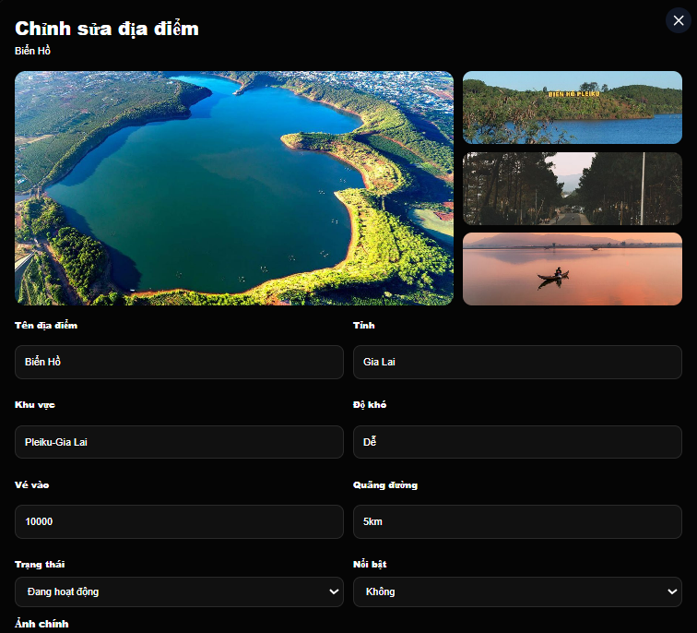 |  |  | 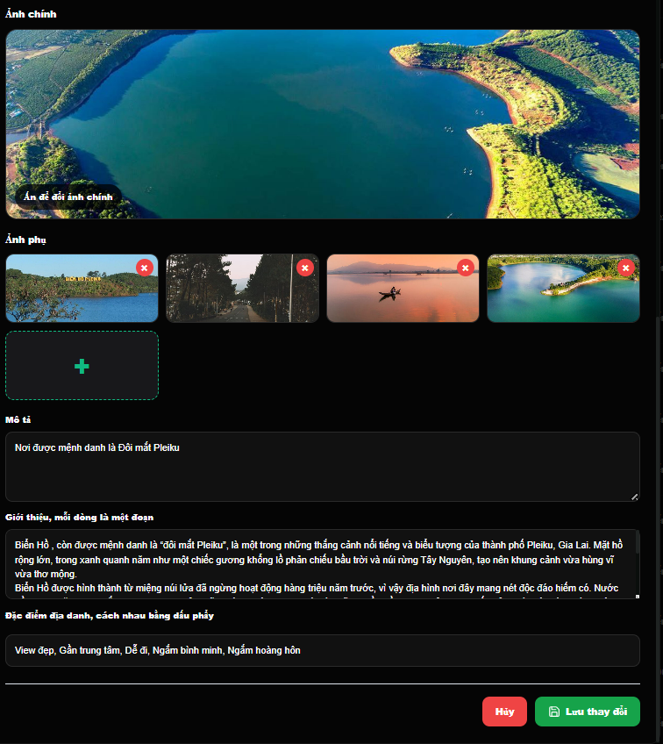
Test Case ID | Mô tả | Hành động | Điều kiện tiên quyết | Kết quả mong đợi | Kết quả thực tế | Kết quả |  |  | Kết quả |  |  | Chú thích
 |  |  |  |  |  | Vòng 1 |  |  | Vòng 2
 |  |  |  |  |  | Trạng thái | Ngày kiểm tra | Người kiểm tra | Trạng thái | Ngày kiểm tra | Người kiểm tra
GUI_SHOW Chỉnh sửa địa điểm
GUI-CSDD01 | Tiêu đề |  |  | -Text color : white -Status : enable |  | Passed | 18/4/2026 | Tiến | Passed | 20/4/2026 | Đức
GUI-CSDD02 | [Text box] Tên địa điểm |  |  | -Text color : white -Status : enable |  | Passed | 18/4/2026 | Tiến | Passed | 20/4/2026 | Đức
GUI-CSDD03 | [Text box] Vé vào |  |  | -Text color : green -Status : enable |  | Passed | 18/4/2026 | Tiến | Passed | 20/4/2026 | Đức
GUI-CSDD04 | [Dropdown] Các bộ lọc |  |  | -Text color : white -Status : enable |  | Passed | 18/4/2026 | Tiến | Passed | 20/4/2026 | Đức
GUI-CSDD05 | [Text area] Mô tả ngắn |  |  | -Text color : white -Status : enable |  | Passed | 18/4/2026 | Tiến | Passed | 20/4/2026 | Đức
GUI-CSDD06 | [List] Các thẻ tag |  |  | -Text color : green -Status : enable |  | Passed | 18/4/2026 | Tiến | Passed | 20/4/2026 | Đức
GUI-CSDD07 | [Tag] Đặc điểm |  |  | -Text color : white -Status : enable |  | Passed | 18/4/2026 | Tiến | Passed | 20/4/2026 | Đức
GUI-CSDD08 | [Button] Thêm đặc điểm |  |  | -Text color : white -Status : enable |  | Passed | 18/4/2026 | Tiến | Passed | 20/4/2026 | Đức
GUI-CSDD09 | [Button] x |  |  | -Text color : white -Status : enable |  | Passed | 18/4/2026 | Tiến | Passed | 20/4/2026 | Đức
GUI-CSDD10 | [Toggle] Trạng thái đặt chỗ |  |  | -Text color : green -Status : enable |  | Passed | 18/4/2026 | Tiến | Passed | 20/4/2026 | Đức
GUI-CSDD11 | [Toggle] Ưu tiên hiển thị |  |  | -Text color : green -Status : enable |  | Passed | 18/4/2026 | Tiến | Passed | 20/4/2026 | Đức
GUI-CSDD12 | [Button] Tải ảnh |  |  | -Text color : green -Status : enable |  | Passed | 18/4/2026 | Tiến | Passed | 20/4/2026 | Đức
GUI-CSDD13 | [List] Danh sách hình ảnh |  |  | -Text color : white -Status : enable |  | Passed | 18/4/2026 | Tiến | Passed | 20/4/2026 | Đức
GUI-CSDD14 | [Rich text box] Giới thiệu chi tiết |  |  | -Text color : white -Status : enable |  | Passed | 18/4/2026 | Tiến | Passed | 20/4/2026 | Đức
GUI-CSDD15 | [Button] Hủy bỏ |  |  | -Text color : white -Status : enable |  | Passed | 18/4/2026 | Tiến | Passed | 20/4/2026 | Đức
GUI-CSDD16 | [Button] Lưu thay đổi |  |  | -Text color : white -Status : enable |  | Passed | 18/4/2026 | Tiến | Passed | 20/4/2026 | Đức
FUNCTION_SHOW Chỉnh sửa địa điểm
FUNC-CSDD01 | Đóng Modal Chỉnh sửa địa điểm | Nhấn nút "x" hoặc "Hủy bỏ" | Đang trong Modal Chỉnh sửa địa điểm | Hệ thống đóng Modal Chỉnh sửa địa điểm và quay trở lại giao diện Quản lý địa điểm, không lưu các thay đổi đã chỉnh sửa. | Thành công đóng Modal Chỉnh sửa địa điểm và quay trở lại giao diện Quản lý địa điểm, không lưu các thay đổi đã chỉnh sửa.địa điểm đã chọn | Failed | 18/4/2026 | Tiến | Passed | 20/4/2026 | Đức
FUNC-CSDD02 | Chỉnh sửa địa điểm thành công | Nhấn nút "Lưu thay đổi" | Nhập đầy đủ và hợp lệ các thông tin, tải lên hình ảnh mô tả địa điểm thành công | Hệ thống thông báo chỉnh sửa địa điểm thành công, lưu thay đổi và cập nhật lại dữ liệu hệ thống, đóng Modal Chỉnh sửa địa điểm và quay trở lại giao diện Quản lý địa điểm | Thành công hiển thị thông báo chỉnh sửa địa điểm thành công, lưu thay đổi và cập nhật lại dữ liệu hệ thống, đóng Modal Chỉnh sửa địa điểm và quay trở lại giao diện Quản lý địa điểm | Failed | 18/4/2026 | Tiến | Passed | 20/4/2026 | Đức
FUNC-CSDD03 | Để trông thông tin | Nhấn nút "Lưu thay đổi" | Không nhập thông tin nội dung vào các ô tên địa điểm, mô tả ngắn, giới thiệu chi tiết | Hệ thống thông báo yêu cầu phải nhập đầy đủ nội dung thông tin địa điểm | Hiển thị thành công thông báo yêu cầu phải nhập đầy đủ nội dung thông tin địa điểm và không cập nhật dữ liệu hệ thống. | Failed | 18/4/2026 | Tiến | Passed | 20/4/2026 | Đức
FUNC-CSDD04 | Nhập tên địa điểm quá dài | Nhấn nút "Lưu thay đổi" | Nhập tên địa điểm vượt quá 30 ký tự | Hệ thống thông báo tên địa điểm không được vượt quá 30 ký tự. | Hiển thị thành công thông báo tên địa điểm không được vượt quá 30 ký tự và không cập nhật dữ liệu hệ thống. | Failed | 18/4/2026 | Tiến | Passed | 20/4/2026 | Đức
FUNC-CSDD05 | Nhập trùng tên địa điểm | Nhấn nút "Lưu thay đổi" | Nhập trùng tên với địa điểm khác | Hệ thống thông báo tên địa điểm đã tồn tại. | Hiển thị thành công thông báo tên địa điểm đã tồn tại và không cập nhật dữ liệu hệ thống. | Failed | 18/4/2026 | Tiến | Passed | 20/4/2026 | Đức
FUNC-CSDD06 | Chọn bộ lọc | Chọn tiêu chí trong các bộ lọc cụ thể | Có sẵn dữ liệu các tiêu chí trong bộ lọc | Hệ thống hiển thị tiêu chí đã chọn từ bộ lọc. | Hiển thị chính xác tiêu chí đã chọn từ bộ lọc | Failed | 18/4/2026 | Tiến | Passed | 20/4/2026 | Đức
FUNC-CSDD07 | Tương tác dropdown | Nhấn vào một dropdown khi một cái khác đang mở | Đang trong Modal Chỉnh sửa địa điểm | Hệ thống đóng Dropdown cũ lại và dropdown mới mở ra | Dropdown cũ đóng lại và dropdown mới mở ra | Failed | 18/4/2026 | Tiến | Passed | 20/4/2026 | Đức
FUNC-CSDD08 | Không chọn bộ lọc |  | Có sẵn dữ liệu các tiêu chí trong bộ lọc | Hệ thống hiển thị tiêu chí mặc định của bộ lọc đó. | Hiển thị chính xác tiêu chí mặc định của bộ lọc trong hệ thống | Failed | 18/4/2026 | Tiến | Passed | 20/4/2026 | Đức
FUNC-CSDD09 | Nhập giá vé vào sai định dạng | Nhấn nút "Lưu thay đổi" | Nhập chữ, ký tự đặc biệt hoặc số âm vào ô vé vào | Hệ thống thông báo giá vé vào không hợp lệ. | Thông báo giá vé vào không hợp lệ và không cập nhật dữ liệu hệ thống. | Failed | 18/4/2026 | Tiến | Passed | 20/4/2026 | Đức
FUNC-CSDD10 | Chọn/Hủy chọn tag đặc điểm | Nhấn vào tag đặc điểm | Có sẵn dữ liệu các tag đặc điểm | Hệ thống hiển thị trạng thái của các tag sau khi thao tác. | Hiển thị thành công trạng thái của các tag sau khi thao tác (Hiển thị nền màu xanh sau khi chọn tag, nền màu đen khi hủy chọn tag) | Failed | 18/4/2026 | Tiến | Passed | 20/4/2026 | Đức
FUNC-CSDD11 | Thêm tag đặc điểm thành công | Nhấn nút "Thêm đặc điểm" | Đang trong Modal Chỉnh sửa địa điểm | Hệ thống cho phép người dùng nhập thêm tag và hiển thị tag đã thêm trong danh sách đặc điểm. | Cho phép người dùng nhập thêm tag và hiển thị thành công tag đã thêm trong danh sách đặc điểm. | Failed | 18/4/2026 | Tiến | Passed | 20/4/2026 | Đức
FUNC-CSDD12 | Thêm tag đặc điểm bị trùng | Nhấn nút "Thêm đặc điểm" | Nhập tag đặc điểm mới bị trùng với tag trong danh sách | Hệ thống thông báo đặc điểm đã tồn tại trong danh sách. | Hiển thị thành công thông báo đặc điểm đã tồn tại trong danh sách và không thêm thành công tag mới nhập vào danh sách. | Failed | 18/4/2026 | Tiến | Passed | 20/4/2026 | Đức
FUNC-CSDD13 | Xóa tag đặc điểm | Nhấn vào icon x bên trong tag đặc điểm | Đang trong Modal Chỉnh sửa địa điểm | Hệ thống tự động xóa tag đã chọn và hiển thị danh sách đặc điểm sau khi xóa. | Tự động xóa tag đã chọn và thành công cập nhật hiển thị danh sách đặc điểm sau khi xóa tag. | Failed | 18/4/2026 | Tiến | Passed | 20/4/2026 | Đức
FUNC-CSDD14 | Bật/Tắt Trạng thái đặt chỗ và Ưu tiên hiển thị | Nhấn vào nút Trạng thái đặt chỗ/Ưu tiên hiển thị | Đang trong Modal Chỉnh sửa địa điểm | Hiển thị trạng thái đặt chỗ/ưu tiên hiển thị sau khi thao tác. | Hiển thị thành công trạng thái đặt chỗ/ưu tiên hiển thị sau khi thao tác (Khi bật thì chuyển sang nền xanh, khi tắt chuyển sang nền đen) | Failed | 18/4/2026 | Tiến | Passed | 20/4/2026 | Đức
FUNC-CSDD15 | Tải ảnh sai định dạng | Nhấn nút Tải ảnh | Chọn file không đúng định dạng | Hệ thống thông báo file đã tải lên không đúng định dạng. | Hiển thị thông báo file đã tải lên không dúng định dạng, chỉ nhận file ảnh | Failed | 18/4/2026 | Tiến | Passed | 20/4/2026 | Đức
FUNC-CSDD16 | Tải ảnh dung lượng lớn | Nhấn nút Tải ảnh | Chọn ảnh có dung lượng lớn hơn 5MB | Hệ thống thông báo dung lượng ảnh quá lớn | Hiển thị thông báo dung lượng ảnh quá lớn (giới hạn 5MB) | Failed | 18/4/2026 | Tiến | Passed | 20/4/2026 | Đức
FUNC-CSDD17 | Xóa ảnh đã tải lên | Nhấn vào ảnh muốn xóa | Đang trong Modal Chỉnh sửa địa điểm | Hệ thống xóa ảnh đã chọn và hiển thị lại Gallery Preview sau khi xóa ảnh. | Thành công xóa ảnh đã chọn và cập nhật hiển thị lại Gallery Preview sau khi xóa ảnh. | Failed | 18/4/2026 | Tiến | Passed | 20/4/2026 | Đức

Phê duyệt hồ sơ đăng ký đối tác
Project Name | THIẾT KẾ VÀ PHÁT TRIỂN WEBSITE MẠNG XÃ HỘI DU LỊCH KHÁM PHÁ MIỀN TRUNG TÍCH HỢP AI VÀ CHECK-IN/CHECK-OUT ĐIỆN TỬ
Module Code | Phê duyệt hồ sơ đăng ký đối tác
 | Hoàn thành | Lỗi | Chưa kiểm tra | Bị chăn | Tổng số trường hợp thử nghiệm
Round 1 | 9 | 9 | 0 | 0 | 18
Round 2 | 18 | 0 | 0 | 0 | 18
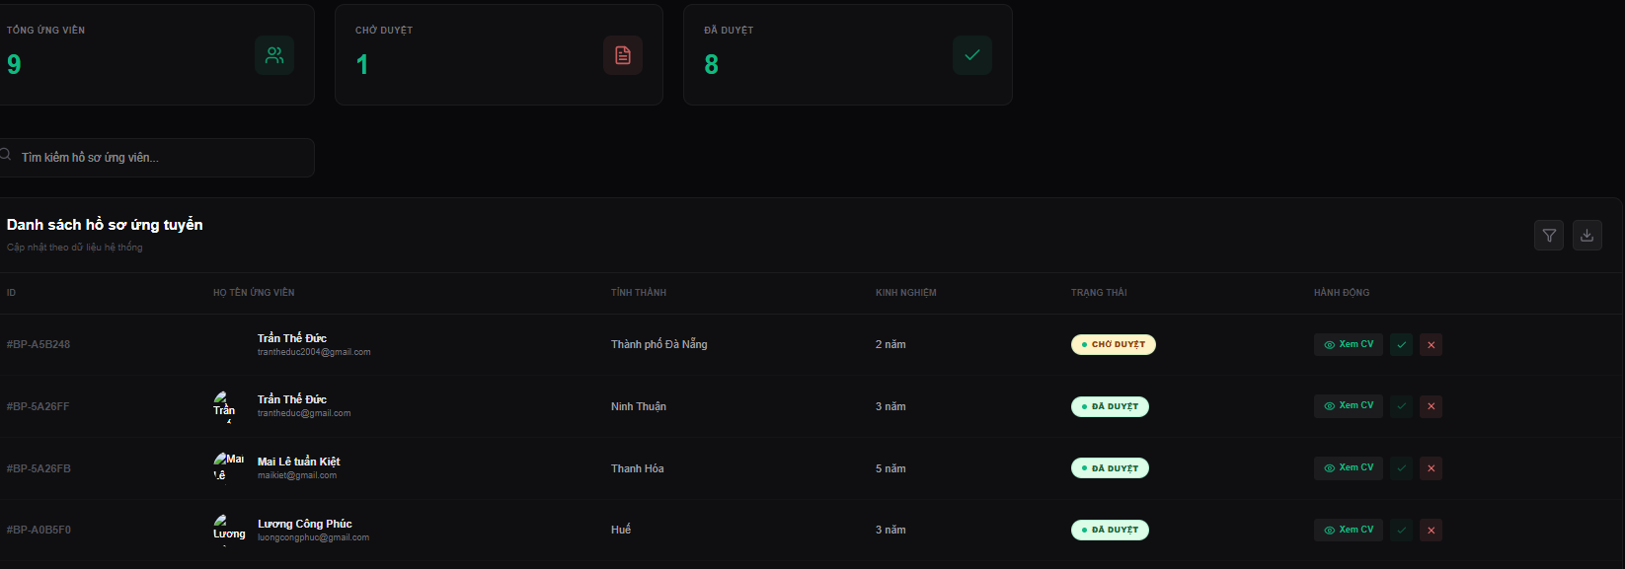
Test Case ID | Mô tả | Hành động | Điều kiện tiên quyết | Kết quả mong đợi | Kết quả thực tế | Kết quả |  |  | Kết quả |  |  | Chú thích
 |  |  |  |  |  | Vòng 1 |  |  | Vòng 2
 |  |  |  |  |  | Trạng thái | Ngày kiểm tra | Người kiểm tra | Trạng thái | Ngày kiểm tra | Người kiểm tra
GUI_SHOW Phê duyệt hồ sơ đăng ký đối tác
GUI-HSDK01 | Card thống kê hồ sơ |  |  | -Text color : white -Status : enable |  | Passed | 18/4/2026 | Tiến | Passed | 20/4/2026 | Đức
GUI-HSDK02 | [Input search] Tìm kiếm |  |  | -Text color : white -Status : enable |  | Passed | 18/4/2026 | Tiến | Passed | 20/4/2026 | Đức
GUI-HSDK03 | [List] Hồ sơ đăng ký |  |  | -Text color : white -Status : enable |  | Passed | 18/4/2026 | Tiến | Passed | 20/4/2026 | Đức
GUI-HSDK04 | [Button] Sắp xếp |  |  | -Text color : white -Status : enable |  | Passed | 18/4/2026 | Tiến | Passed | 20/4/2026 | Đức
GUI-HSDK05 | [Button] Tải file |  |  | -Text color : white -Status : enable |  | Passed | 18/4/2026 | Tiến | Passed | 20/4/2026 | Đức
GUI-HSDK06 | [Button] Xem CV |  |  | -Text color : white -Status : enable |  | Passed | 18/4/2026 | Tiến | Passed | 20/4/2026 | Đức
GUI-HSDK07 | [Button] Duyệt |  |  | -Text color : white -Status : enable |  | Passed | 18/4/2026 | Tiến | Passed | 20/4/2026 | Đức
GUI-HSDK08 | [Button] Từ chối |  |  | -Text color : white -Status : enable |  | Passed | 18/4/2026 | Tiến | Passed | 20/4/2026 | Đức
GUI-HSDK09 | Phân trang |  |  | -Text color : white -Status : enable |  | Passed | 18/4/2026 | Tiến | Passed | 20/4/2026 | Đức
FUNCTION_SHOW Phê duyệt hồ sơ đăng ký đối tác
FUNC-HSDK01 | Tự động cập nhật dữ liệu |  | Hệ thống đã có dữ liệu | Dữ liệu trên danh sách hồ sơ đăng ký và các card thống kê hồ sơ tự động cập nhật đúng theo dữ liệu mới. | Hiển thị dữ liệu chính xác. | Passed | 18/4/2026 | Tiến | Passed | 20/4/2026 | Đức
FUNC-HSDK02 | Tìm kiếm hồ sơ | Nhập nội dung vào ô tìm kiếm | Đăng nhập hệ thống bằng tài khoản admin | Hệ thống hiển thị các hồ sơ khớp với yêu cầu tìm kiếm hoặc trả về thông báo không tìm thấy hồ sơ phù hợp. | Hiển thị các hồ sơ tìm thấy hoặc thông báo nếu không tìm thấy. | Passed | 18/4/2026 | Tiến | Passed | 20/4/2026 | Đức
FUNC-HSDK03 | Sắp xếp danh sách hồ sơ đăng ký | Nhấn nút Sắp xếp | Hệ thống đã có dữ liệu về các hồ sơ | Hệ thống sắp xếp danh sách hồ sơ đăng ký theo thứ tự bảng chữ cái ứng với tên ứng viên đăng ký | Hiển thị thành công danh sách hồ sơ đăng ký sau khi đã sắp xếp. | Failed | 18/4/2026 | Tiến | Passed | 20/4/2026 | Đức
FUNC-HSDK04 | Tải file danh sách hồ sơ đăng ký | Nhấn nút Tải file | Hệ thống đã có dữ liệu về các hồ sơ | Hệ thống thông báo tải file danh sách hồ sơ đăng ký thành công | File danh sách hồ sơ đăng ký tải xuống thành công và đúng dữ liệu, định dạng. | Failed | 18/4/2026 | Tiến | Passed | 20/4/2026 | Đức
FUNC-HSDK05 | Xem chi tiết CV | Nhấn nút "Xem CV" | Hệ thống đã có dữ liệu về các hồ sơ | Hệ thống hiển thị Modal Xem chi tiết CV | Hiển thị thành công Modal Xem chi tiết CV | Failed | 18/4/2026 | Tiến | Passed | 20/4/2026 | Đức
FUNC-HSDK06 | Duyệt hồ sơ đăng ký | Nhấn nút Duyệt | Hệ thống đã có dữ liệu về các hồ sơ | Hệ thống hiển thị thông báo đã phê duyệt hồ sơ đăng ký, xóa hồ sơ khỏi danh sách hồ sơ ứng tuyển và hiển thị đối tác lên giao diện Xem danh sách đối tác, đồng thời cập nhật dữ liệu trên các card thông kê hồ sơ. | Hiển thị thông báo đã phê duyệt, xóa yêu cầu phê duyệt khỏi danh sách, hiển thị đối tác lên giao diện Xem danh sách đối tác và lưu vào hệ thống, đồng thời cập nhật dữ liệu trên các card thông kê hồ sơ. | Failed | 18/4/2026 | Tiến | Passed | 20/4/2026 | Đức
FUNC-HSDK07 | Từ chối hồ sơ đăng ký | Nhấn nút Từ chối | Hệ thống đã có dữ liệu về các hồ sơ | Hệ thống xóa hồ sơ đăng kí khỏi danh sách hồ sơ ứng tuyển và cập nhât dữ liệu trên các card thông kê hồ sơ. | Xóa yêu cầu phê duyệt khỏi danh sách và cập nhât dữ liệu trên các card thông kê hồ sơ. | Failed | 18/4/2026 | Tiến | Passed | 20/4/2026 | Đức
FUNC-HSDK08 | Chọn trang cụ thể | Nhấn vào trang muốn chuyển | Đang trong giao diện Phê duyệt hồ sơ đăng ký đối tác | Hệ thống chuyển chính xác tới trang đã chọn. | Chuyển chính xác tới trang đã chọn và load đúng dữ liệu của trang đó. | Failed | 18/4/2026 | Tiến | Passed | 20/4/2026 | Đức
FUNC-HSDK09 | Chuyển trang | Nhấn nút ">" hoặc "<" | Đang trong giao diện Phê duyệt hồ sơ đăng ký đối tác | Hệ thống chuyển sang trang kế tiếp hoặc trang trước đó. | Thành công chuyển sang trang kế tiếp hoặc trang trước đó. | Passed | 18/4/2026 | Tiến | Passed | 20/4/2026 | Đức

Xem chi tiết CV
Project Name | THIẾT KẾ VÀ PHÁT TRIỂN WEBSITE MẠNG XÃ HỘI DU LỊCH KHÁM PHÁ MIỀN TRUNG TÍCH HỢP AI VÀ CHECK-IN/CHECK-OUT ĐIỆN TỬ
Module Code | Xem chi tiết CV
 | Hoàn thành | Lỗi | Chưa kiểm tra | Bị chăn | Tổng số trường hợp thử nghiệm
Round 1 | 8 | 5 | 0 | 0 | 13
Round 2 | 13 | 0 | 0 | 0 | 13
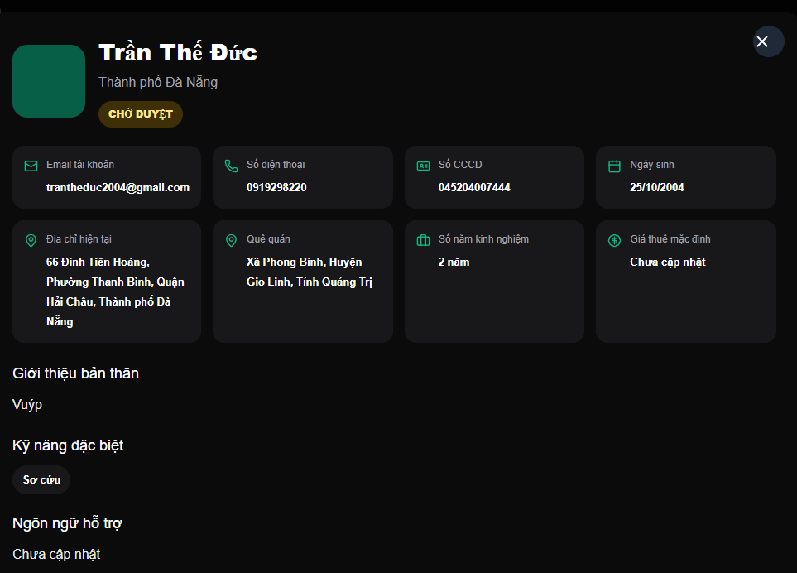 |  |  | 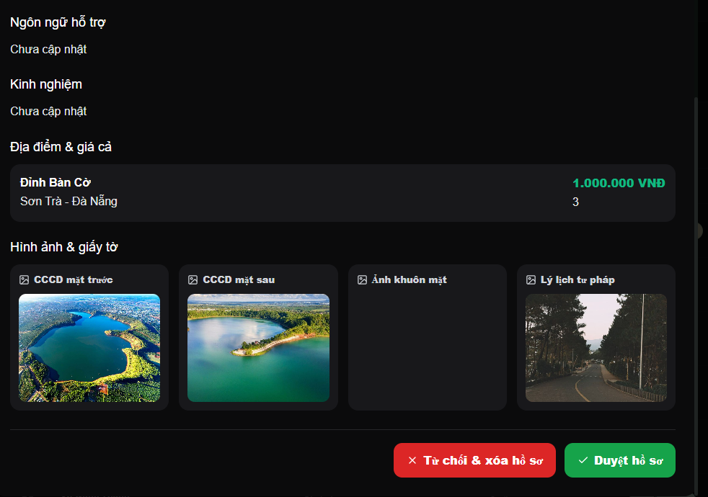
Test Case ID | Mô tả | Hành động | Điều kiện tiên quyết | Kết quả mong đợi | Kết quả thực tế | Kết quả |  |  | Kết quả |  |  | Chú thích
 |  |  |  |  |  | Vòng 1 |  |  | Vòng 2
 |  |  |  |  |  | Trạng thái | Ngày kiểm tra | Người kiểm tra | Trạng thái | Ngày kiểm tra | Người kiểm tra
GUI_SHOW Xem chi tiết CV
GUI-CTHS01 | Tiêu đề |  |  | -Text color : white -Status : enable |  | Passed | 18/4/2026 | Tiến | Passed | 20/4/2026 | Đức
GUI-CTHS02 | Thông tin cá nhân |  |  | -Text color : white -Status : enable |  | Passed | 18/4/2026 | Tiến | Passed | 20/4/2026 | Đức
GUI-CTHS03 | Địa điểm và mức giá |  |  | -Text color : white -Status : enable |  | Passed | 18/4/2026 | Tiến | Passed | 20/4/2026 | Đức
GUI-CTHS04 | Kỹ năng và giới thiệu |  |  | -Text color : white -Status : enable |  | Passed | 18/4/2026 | Tiến | Passed | 20/4/2026 | Đức
GUI-CTHS05 | [List] Hình ảnh |  |  | -Text color : white -Status : enable |  | Passed | 18/4/2026 | Tiến | Passed | 20/4/2026 | Đức
GUI-CTHS06 | [Button] Duyệt hồ sơ |  |  | -Text color : white -Status : enable |  | Passed | 18/4/2026 | Tiến | Passed | 20/4/2026 | Đức
GUI-CTHS07 | [Button] Từ chối hồ sơ |  |  | -Text color : white -Status : enable |  | Passed | 18/4/2026 | Tiến | Passed | 20/4/2026 | Đức
GUI-CTHS08 | [Button] x |  |  | -Text color : white -Status : enable |  | Passed | 18/4/2026 | Tiến | Passed | 20/4/2026 | Đức
FUNCTION_SHOW Xem chi tiết CV
FUNC-CTHS01 | Đóng Modal Xem chi tiết CV | Nhấn nút "x" | Đang trong Modal Xem chi tiết CV | Hệ thống đóng Modal Xem chi tiết CV và quay trở lại giao diện Phê duyệt hồ sơ đăng kí đối tác | Thành công đóng Modal Xem chi tiết CV và quay trở về giao diện Phê duyệt hồ sơ đăng kí đối tác | Failed | 18/4/2026 | Tiến | Passed | 20/4/2026 | Đức
FUNC-CTHS02 | Xem chi tiết hình ảnh | Nhấn vào hình ảnh trong danh sách | Đang trong Modal Xem chi tiết CV | Hệ thống hiển thị ảnh ở chế độ zoom cho người dùng xem hình ảnh rõ hơn. | Hiển thị ảnh rõ nét, không bị vỡ hoặc quá mờ | Failed | 18/4/2026 | Tiến | Passed | 20/4/2026 | Đức
FUNC-CTHS03 | Đóng hình ảnh chi tiết | Nhấn ra ngoài vùng ảnh | Ảnh đang hiển thị ở chế độ zoom | Hệ thống thoát khỏi chế độ zoom ảnh, hiển thị Modal Xem chi tiết CV. | Thành công thoát khỏi chế độ zoom ảnh, hiển thị Modal Xem chi tiết CV. | Failed | 18/4/2026 | Tiến | Passed | 20/4/2026 | Đức
FUNC-CTHS04 | Duyệt hồ sơ đăng ký | Nhấn nút "Duyệt hồ sơ" | Đang trong Modal Xem chi tiết CV | Hệ thống đóng Modal Xem chi tiết CV và quay trở lại giao diện Phê duyệt hồ sơ đăng kí đối tác, hiển thị thông báo đã phê duyệt hồ sơ đăng ký, xóa hồ sơ khỏi danh sách hồ sơ ứng tuyển và hiển thị đối tác lên giao diện Xem danh sách đối tác, đồng thời cập nhật dữ liệu trên các card thông kê hồ sơ. | Thành công đóng Modal Xem chi tiết CV và quay trở về giao diện Phê duyệt hồ sơ đăng kí đối tác, hiển thị thông báo đã phê duyệt, xóa yêu cầu phê duyệt khỏi danh sách, hiển thị đối tác lên giao diện Xem danh sách đối tác và lưu vào hệ thống, đồng thời cập nhật dữ liệu trên các card thông kê hồ sơ. | Failed | 18/4/2026 | Tiến | Passed | 20/4/2026 | Đức
FUNC-CTHS05 | Từ chối hồ sơ đăng ký | Nhấn nút "Từ chối hồ sơ" | Đang trong Modal Xem chi tiết CV | Hệ thống đóng Modal Xem chi tiết CV và quay trở lại giao diện Phê duyệt hồ sơ đăng kí đối tác, xóa hồ sơ đăng kí khỏi danh sách hồ sơ ứng tuyển và cập nhât dữ liệu trên các card thông kê hồ sơ. | Thành công đóng Modal Xem chi tiết CV và quay trở về giao diện Phê duyệt hồ sơ đăng kí đối tác, xóa yêu cầu phê duyệt khỏi danh sách và cập nhât dữ liệu trên các card thông kê hồ sơ. | Failed | 18/4/2026 | Tiến | Passed | 20/4/2026 | Đức

Quản lý Checkin- Checkout
Project Name | THIẾT KẾ VÀ PHÁT TRIỂN WEBSITE MẠNG XÃ HỘI DU LỊCH KHÁM PHÁ MIỀN TRUNG TÍCH HỢP AI VÀ CHECK-IN/CHECK-OUT ĐIỆN TỬ
Module Code | Quản lý Checkin-Checkout
 | Hoàn thành | Lỗi | Chưa kiểm tra | Bị chăn | Tổng số trường hợp thử nghiệm
Round 1 | 3 | 5 | 0 | 0 | 8
Round 2 | 8 | 0 | 0 | 0 | 8
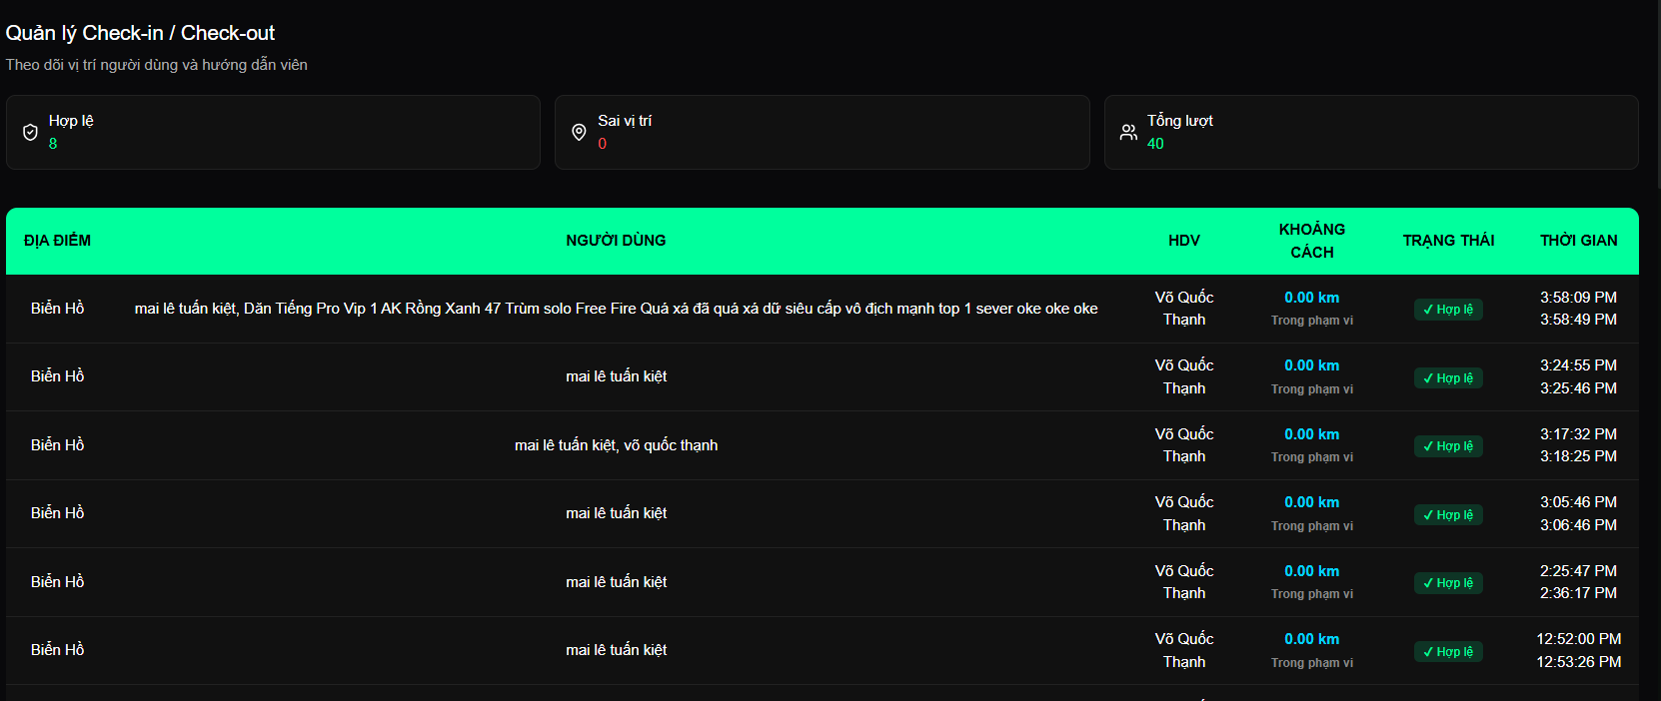
Test Case ID | Mô tả | Hành động | Điều kiện tiên quyết | Kết quả mong đợi | Kết quả thực tế | Kết quả |  |  | Kết quả |  |  | Chú thích
 |  |  |  |  |  | Vòng 1 |  |  | Vòng 2
 |  |  |  |  |  | Trạng thái | Ngày kiểm tra | Người kiểm tra | Trạng thái | Ngày kiểm tra | Người kiểm tra
GUI_SHOW Quản lý Checkin-Checkout
GUI-CICO01 | Tiêu đề và thông tin nhóm |  |  | -Text color : white -Status : enable |  | Passed | 18/4/2026 | Tiến | Passed | 20/4/2026 | Đức
GUI-CICO02 | Cấu trúc bảng danh sách |  |  | -Text color : white -Status : enable |  | Passed | 18/4/2026 | Tiến | Passed | 20/4/2026 | Đức
GUI-CICO03 | Màu sắc trạng thái |  |  | -Text color : white -Status : enable |  | Passed | 18/4/2026 | Tiến | Passed | 20/4/2026 | Đức
FUNCTION_SHOW Quản lý Checkin-Checkout
FUNC-CICO01 | Hiển thị danh sách check-in | Nhấn nút "x" |  |  |  | Failed | 18/4/2026 | Tiến | Passed | 20/4/2026 | Đức
FUNC-CICO02 | Hiển thị cột dữ liệu | Nhấn vào hình ảnh trong danh sách |  |  |  | Failed | 18/4/2026 | Tiến | Passed | 20/4/2026 | Đức
FUNC-CICO03 | Check-in sai vị trí | Nhấn ra ngoài vùng ảnh |  |  |  | Failed | 18/4/2026 | Tiến | Passed | 20/4/2026 | Đức
FUNC-CICO04 | Check-in hợp lệ | Nhấn nút "Duyệt hồ sơ" |  |  |  | Failed | 18/4/2026 | Tiến | Passed | 20/4/2026 | Đức
FUNC-CICO05 | Chưa check-in đã check-out | Nhấn nút "Từ chối hồ sơ" |  |  |  | Failed | 18/4/2026 | Tiến | Passed | 20/4/2026 | Đức
FUNC-CICO06 | Hiển thị thời gian | Nhấn nút "Từ chối hồ sơ" |  |  |  | Failed | 18/4/2026 | Tiến | Passed | 20/4/2026 | Đức
FUNC-CICO07 | Chưa check-in đã check-out | Nhấn nút "Từ chối hồ sơ" |  |  |  | Failed | 18/4/2026 | Tiến | Passed | 20/4/2026 | Đức

